1. xlsxファイルの構造説明
1. xlsxファイルの構造説明

 | 図1.1のようなレイアウトのxlsxファイルを例に説明します。

 |  | 図1.1
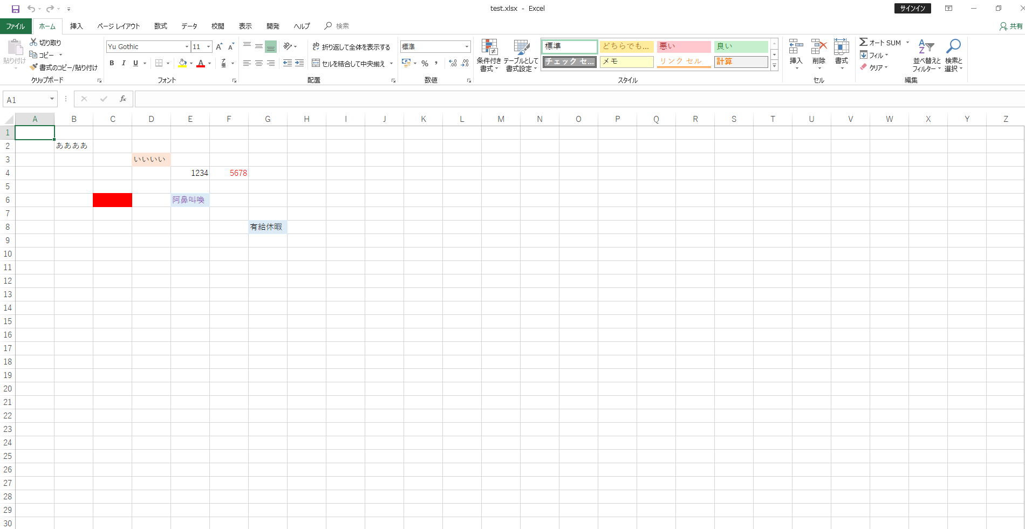

 | Wordのdocxファイルがzip圧縮されたXMLだというのはよく知られているが（・・・）
 | Wordファイルをそのままunzipすると、こんな感じのファイル構成になっている(ファイルによって内容が若干異なる)。
 | https://qiita.com/kaityo256/items/c15889dbb7acb2632c6e
 | Wordさんは今日もおつかれです

 | のように、Wordに限らず、ExcelもPowerPointもみんな2007以降はxmlの塊で出来ているわけです。
 | 当然zipと同じなので、解凍（unzip）が行えます。

 |  | 図1.2
 |  | C:\Users\csys>cd C:\Users\csys\Desktop\check

 |  | C:\Users\csys\Desktop\check>dir
 |  | ドライブ C のボリューム ラベルがありません。
 |  | ボリューム シリアル番号は FA5B-E58E です

 |  | C:\Users\csys\Desktop\check のディレクトリ

 |  | 2019/09/11 09:54 <DIR> .
 |  | 2019/09/11 09:54 <DIR> ..
 |  | 2019/09/11 09:26 9,186 test.xlsx
 |  | 2019/09/11 09:54 102,418 構造説明.xlsx
 |  | 2 個のファイル 111,604 バイト
 |  | 2 個のディレクトリ 62,361,657,344 バイトの空き領域

 |  | C:\Users\csys\Desktop\check>mkdir test

 |  | C:\Users\csys\Desktop\check>busybox.exe unzip test.xlsx -d test
 |  | Archive: test.xlsx
 |  | inflating: [Content_Types].xml
 |  | inflating: _rels/.rels
 |  | inflating: xl/_rels/workbook.xml.rels
 |  | inflating: xl/workbook.xml
 |  | inflating: xl/sharedStrings.xml
 |  | inflating: xl/worksheets/_rels/sheet1.xml.rels
 |  | inflating: xl/theme/theme1.xml
 |  | inflating: xl/styles.xml
 |  | inflating: xl/worksheets/sheet1.xml
 |  | inflating: docProps/core.xml
 |  | inflating: xl/printerSettings/printerSettings1.bin
 |  | inflating: docProps/app.xml

 |  | C:\Users\csys\Desktop\check>

 | treeで見た構成は以下の通りです。

 |  | 図1.3
 |  | C:\Users\csys\Desktop\check>tree /f test
 |  | フォルダー パスの一覧
 |  | ボリューム シリアル番号は FA5B-E58E です
 |  | C:\USERS\CSYS\DESKTOP\CHECK\TEST
 |  | │ [Content_Types].xml
 |  | │
 |  | ├─docProps
 |  | │ app.xml
 |  | │ core.xml
 |  | │
 |  | ├─xl
 |  | │ │ sharedStrings.xml
 |  | │ │ styles.xml
 |  | │ │ workbook.xml
 |  | │ │
 |  | │ ├─printerSettings
 |  | │ │ printerSettings1.bin
 |  | │ │
 |  | │ ├─theme
 |  | │ │ theme1.xml
 |  | │ │
 |  | │ ├─worksheets
 |  | │ │ │ sheet1.xml
 |  | │ │ │
 |  | │ │ └─_rels
 |  | │ │ sheet1.xml.rels
 |  | │ │
 |  | │ └─_rels
 |  | │ workbook.xml.rels
 |  | │
 |  | └─_rels
 |  | .rels

 | 基本的に解析に必要になるのはsharedStrings.xml、styles.xml、sheet1.xmlのみと言ってよいでしょう。
 | シート名も知りたければ、workbook.xmlも必要です。
 | sheet1.xmlは、今回のxlsxに1シートしかないからsheet1.xmlしか存在していませんが、2シート、3シートと増えれば、sheet2.xml、sheet3.xmlと増えます。
 | Excelの操作中に、シートを消した後にctrl+zの戻りが効かないのは少し考えると当然のことで、そのシートに対応するsheet[[:digit:]].*?.xmlを消しているからですね。
 | 削除コマンドを実行したら、闇に消えますからね。

2. ファイルの改行挿入
2. ファイルの改行挿入

 | xlsxのxmlは、内容がすべて1行で記載されます。
 | 到底人間にはわかりづらい構成です。
 | 1行目はバージョン情報なので、焦点は2行目です。

 |  | 図2.1
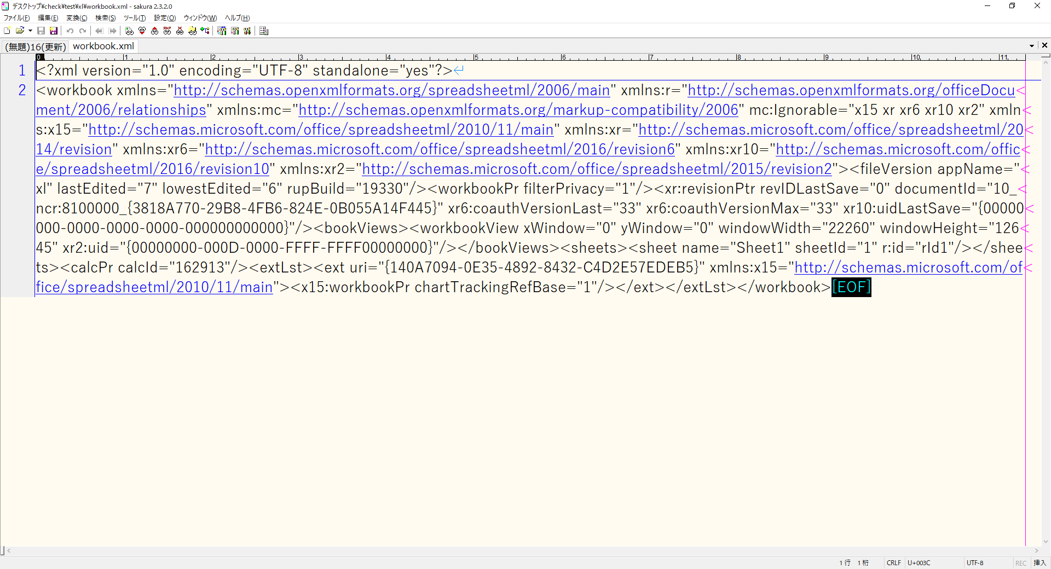

 | そのため、最初はxmlファイルをタグで区切り、改行を入れるところから行います。
 | なお、Linuxで作業する分にはxmlファイルの文字コードである、UTF-8のままでもよいのですが、Windows上で作業する際にはコンソールの出力等、何かと不便なので、Shift-JISにしておくとよいでしょう。

 |  | 図2.2
 |  | C:\Users\csys\Desktop\check>busybox.exe cp test/xl/styles.xml styles.xml
 |  | C:\Users\csys\Desktop\check>busybox.exe cp test/xl/workbook.xml workbook.xml
 |  | C:\Users\csys\Desktop\check>busybox.exe cp test/xl/sharedStrings.xml sharedStrings.xml
 |  | C:\Users\csys\Desktop\check>busybox_glob.exe cp test/xl/worksheets/sheet*.xml .
 |  | C:\Users\csys\Desktop\check>dir
 |  | C:\Users\csys\Desktop\check のディレクトリ
 |  | 2019/09/11 10:30 <DIR> .
 |  | 2019/09/11 10:30 <DIR> ..
 |  | 2019/09/11 10:29 480 sharedStrings.xml
 |  | 2019/09/11 10:30 1,359 sheet1.xml
 |  | 2019/09/11 10:29 2,690 styles.xml
 |  | 2019/09/11 09:55 <DIR> test
 |  | 2019/09/11 09:26 9,186 test.xlsx
 |  | 2019/09/11 10:29 1,461 workbook.xml
 |  | 2019/09/11 10:27 266,032 構造説明.xlsx
 |  | 6 個のファイル 281,208 バイト
 |  | 3 個のディレクトリ 62,362,120,192 バイトの空き領域

 |  | C:\Users\csys\Desktop\check>nkf32.exe -s -Lw --overwrite *.xml
 |  | C:\Users\csys\Desktop\check>

 | 図2.3のコマンドで、改行を挿入します。

 |  | 図2.3
 |  | busybox.exe sed -e s/"><"/">\n<"/g workbook.xml > Works_workbook_01.txt
 |  | busybox.exe sed -e s/"><"/">\n<"/g sharedStrings.xml > Works_sharedStrings_01.txt
 |  | busybox.exe sed -e s/"><"/">\n<"/g styles.xml > Works_styles_01.txt

 | sheet○○.xmlの改行操作については、対象ファイル数が不定のため、「4. sheet1.xmlの操作」で説明します。

3. workbook.xmlの操作
3. workbook.xmlの操作

 | 改行の挿入により、Works_workbook_01.txtは、図3.1のように編集されました。

 |  | 図3.1
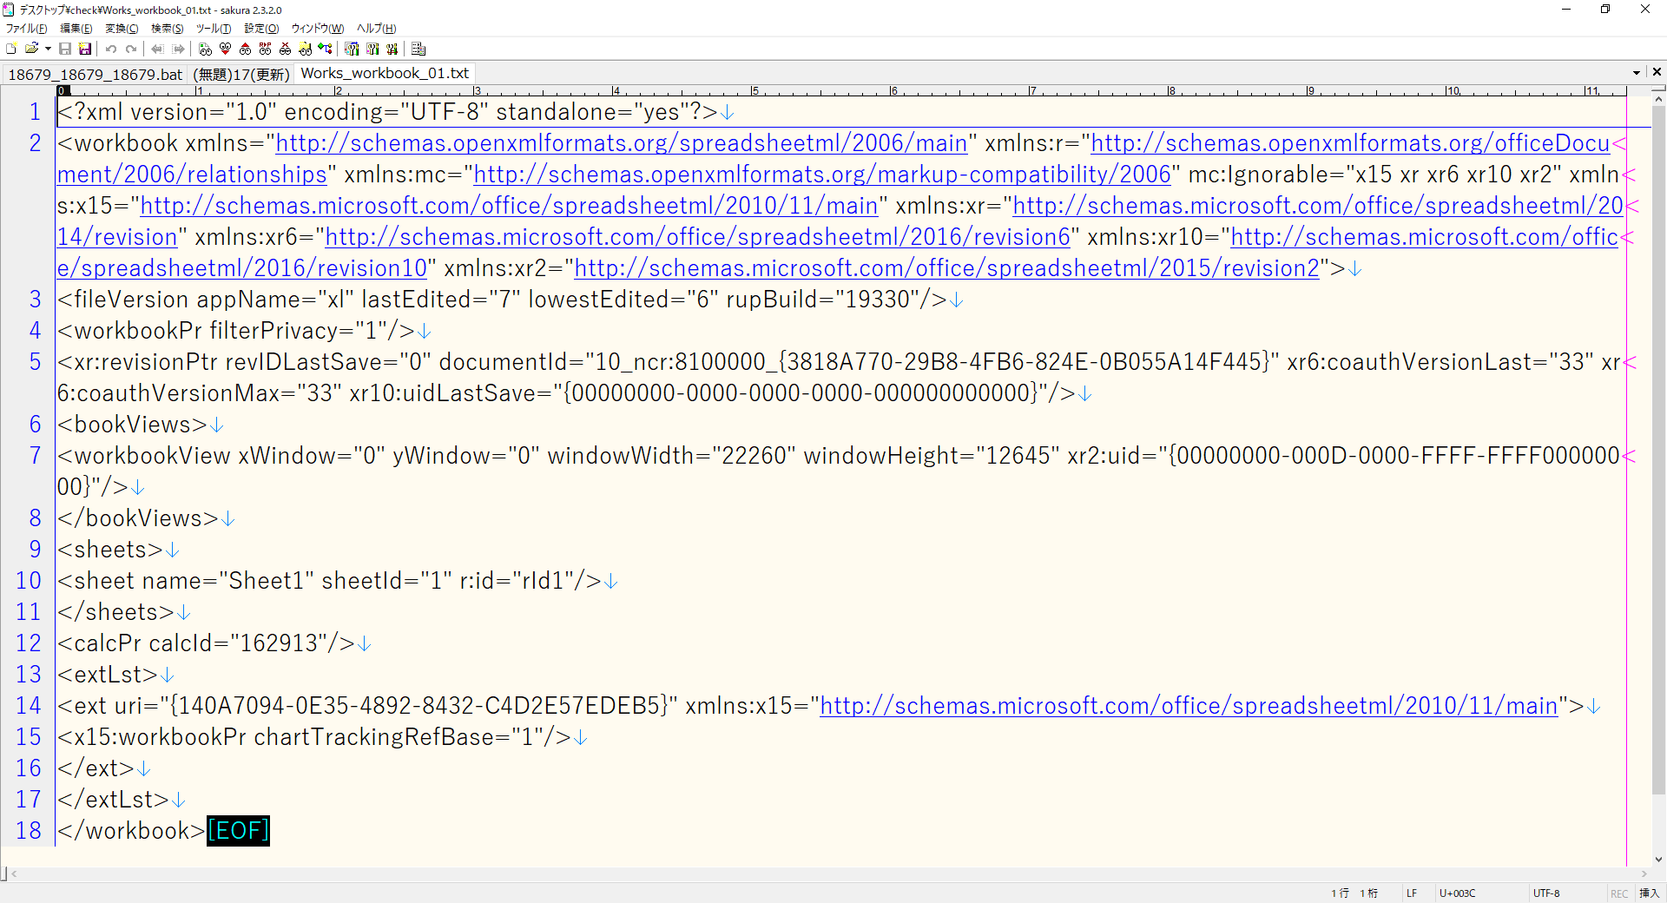

 | シート名の取得で必要なのは、<sheets>タグ内の<sheet name>タグのみです。
 | 以降の話は、Excel全体に共通する処理仕様ですが、Excelは、タグに通し番号というものを持ちません。
 | つまり、<sheets>タグの中で、ゼロオリジンで見て、何番目にある、という見方をするわけです。
 | 例として、シートが複数ある場合を想像してください。
 | 1回、シートを4つ作って、sheet1をあああ、sheet2をいいいというシート名にしてみましょう。

 |  | 図3.2
 |  | <sheets>
 |  | <sheet name="あああ" sheetId="1" r:id="rId2"/>
 |  | <sheet name="いいい" sheetId="2" r:id="rId3"/>
 |  | <sheet name="Sheet3" sheetId="3" r:id="rId4"/>
 |  | <sheet name="Sheet4" sheetId="4" r:id="rId1"/>
 |  | </sheets>

 | ここで、Excel上でSheet4のシートを、一番先頭（左）になるように並び替えを行ってみましょう。
 | そうすると、<sheet name>タグの並びは、図3.3のように変わります。

 |  | 図3.3
 |  | <sheets>
 |  | <sheet name="Sheet4" sheetId="4" r:id="rId1"/>
 |  | <sheet name="あああ" sheetId="1" r:id="rId2"/>
 |  | <sheet name="いいい" sheetId="2" r:id="rId3"/>
 |  | <sheet name="Sheet3" sheetId="3" r:id="rId4"/>
 |  | </sheets>

 | 一番先頭（左）のシートが0番目として、何番目に来るかで入れ替えを行っていることがわかりますね。
 | <sheet name>タグのsheetId属性は、何番目にそのシートが出来たか、という意味を表します。
 | なお、sheetId属性に関しては、1オリジンです。
 | sheetId属性の番号を使って、シート追加の際に、新しいシート名を作っているわけです。
 | つまり、この順序で何のシートに名前が紐づくかは、自ら連番を振ってやることで、初めてわかるわけです。
 | ポインタとして持っている、という説明がわかりやすいでしょう（※）。
 | ここで「<sheet name=」でgrepし、連番を振ってファイル名を抽出しましょう。

 |  | 図3.4
 |  | busybox.exe grep "<sheet name=" Works_workbook_01.txt | busybox.exe awk -f シート名取得.awk | nkf32.exe -Lw > シート名.txt

 |  | 図3.5
 |  | # シート名取得.awk

 |  | BEGIN{
 |  |  | cnt = 1;
 |  | }

 |  | {
 |  |  | gsub("<sheet name=","");
 |  |  | gsub("sheetId.*?","");
 |  |  | gsub("\"","");
 |  |  | print "sheet"cnt"\t"substr($0,1,length($0) - 1);
 |  |  | cnt++;
 |  | }

 | シート名.txtの中身は以下の通りです。
 | このファイルの内容の解釈としては、「Sheet1、というシート名は、sheet1.xmlに紐づいている」ということです。
 | sheetの位置を入れ替えると、当然sheet[[:digit:]].*?.xmlの数字部分も順序が変わります。
 | 小さい方から数えて何番目だからこれこれに紐づいている、ということができます。


 |  | 図3.6

 | ※ポインタのたとえは、以下が参考になります。

 |  | https://blog.ueda.tech/?p=2415
 |  | エクセル方眼紙の無駄をエクシェル芸で遠回しに指摘する。 – 上田ブログ

 |  | 数字のときはv要素の中に数字が入っていましたが、文字列のセルの場合はc要素にt=”s”という目印を付けた上でv要素の中にポインタが入っています。
 |  | しかし、sharedStrings.xml、si要素にidを付けずに順序で番号をつけるとは・・・。
 |  | そんなにファイルを小さくしたいか？
 |  | さて、この文字列を表現するのにどれだけデータがあるか数えてみましょう。
 |  | ueda@remote:~/tmp$ cat xl/sharedStrings.xml | hxselect si | wc -c
 |  | 146
 |  | ueda@remote:~/tmp$ cat xl/worksheets/sheet1.xml | hxselect c | wc -c
 |  | 56
 |  | 合計202バイトです。テキストだと改行コードを入れて68バイトなので、3倍くらい容量があります。
 |  | まあ、便利さと引き換えにするとそんなべらぼうでもありません。
 |  | ただ、Excelファイル全体では26232バイトもあるわけですが、まあ今時そんなに目くじらを立てるほどのものでもありません。

 |  | んで次に、方眼紙バージョンです。

 |  | （・・・）sharedStrings.xmlとsheet1.xmlから文字の部分を引っ張りだしてみましょう。
 |  | ueda@remote:~/tmp$ unzip *
 |  | ueda@remote:~/tmp$ cat xl/sharedStrings.xml | hxselect si | sed 's;</si>;&\n;g'
 |  | <si><t>ﾀ</t><phoneticPr fontId="1"/></si>
 |  | <si><t>ﾞ</t><phoneticPr fontId="1"/></si>
 |  | <si><t>ｧ</t><phoneticPr fontId="1"/></si>
 |  | <si><t>ｼ</t><phoneticPr fontId="1"/></si>
 |  | <si><t>ｴ</t><phoneticPr fontId="1"/></si>
 |  | <si><t>ﾘ</t><phoneticPr fontId="1"/></si>
 |  | <si><t>ｲ</t><phoneticPr fontId="1"/></si>
 |  | <si><t>ｪ</t><phoneticPr fontId="1"/></si>
 |  | <si><t>ｽ</t></si>
 |  | <si><t>ｯ</t><phoneticPr fontId="1"/></si>
 |  | <si><t>・</t><phoneticPr fontId="1"/></si>
 |  | ueda@remote:~/tmp$ cat xl/worksheets/sheet1.xml | hxselect c | sed 's;</c>;&\n;g'
 |  | <c r="A1" t="s"><v>0</v></c>
 |  | <c r="B1" t="s"><v>1</v></c>
 |  | <c r="C1" t="s"><v>2</v></c>
 |  | <c r="D1" t="s"><v>3</v></c>
 |  | <c r="E1" t="s"><v>4</v></c>
 |  | <c r="F1" t="s"><v>5</v></c>
 |  | <c r="G1" t="s"><v>6</v></c>
 |  | <c r="H1" t="s"><v>7</v></c>
 |  | <c r="I1" t="s"><v>8</v></c>
 |  | <c r="A2" t="s"><v>0</v></c>
 |  | <c r="B2" t="s"><v>1</v></c>
 |  | <c r="C2" t="s"><v>9</v></c>
 |  | <c r="D2" t="s"><v>10</v></c>
 |  | <c r="E2" t="s"><v>10</v></c>
 |  | <c r="F2" t="s"><v>10</v></c>
 |  | <c r="G2" t="s"><v>2</v></c>
 |  | <c r="H2" t="s"><v>3</v></c>
 |  | <c r="I2" t="s"><v>4</v></c>
 |  | <c r="J2" t="s"><v>5</v></c>
 |  | <c r="K2" t="s"><v>6</v></c>
 |  | <c r="L2" t="s"><v>7</v></c>
 |  | <c r="M2" t="s"><v>8</v></c>
 |  | （・・・）サイズは、と・・・
 |  | ueda@remote:~/tmp$ cat xl/sharedStrings.xml | hxselect si | wc -c
 |  | 449
 |  | ueda@remote:~/tmp$ cat xl/worksheets/sheet1.xml | hxselect c | wc -c
 |  | 619
 |  | 1kB超えてますね。
 |  | （・・・）しかし何が悲しいかというと、エクセルがsheet1.xmlに文字列を埋め込まずに別にXMLを準備して文字列を格納し、それをsheet1.xmlからポインタで参照する構造にしているのに、そのポインタが巨大化してかえって全体として肥大化しているということです。
 |  | #マイクロソフトのもくろみではこの構造の方が節約できる
 |  | <c r="A1" t="s"><v>0</v></c>
 |  | <c r="A2" t="s"><v>0</v></c>
 |  | <si><t>ﾀ</t><phoneticPr fontId="1"/></si>
 |  | #でもこうした方が小さいという・・・
 |  | <c r="A1"><v>ﾀ</v></c>
 |  | <c r="A2"><v>ﾀ</v></c>
 |  | ポインタの方がでかいという・・・。

4. sheet1.xmlの操作
4. sheet1.xmlの操作

 | 「2. ファイルの改行挿入」にて行っていなかった、sheet○○.xmlの操作をここで確認しましょう。
 | シートの数だけsheet○○.xmlは存在しますから、ファイルの数が不安定な状態になります。
 | そこで、図4.2のようなawkを実行すると、sheet○○.xmlを取得して、それぞれに対して改行を入れてくれます。
 | なお、lsの結果をxargsで引数にして、sedのiオプションで上書きしてもいいでしょう。
 | その場合、外部コマンドの呼び出し回数が少なくなるため、実行速度は多少速くなるはずです。

 |  | 図4.1
 |  | busybox.exe awk -f sheet変換.awk

 |  | 図4.2
 |  | # sheet変換.awk

 |  | BEGIN{
 |  |  | cmd = "busybox_glob.exe ls -1 sheet*.xml | busybox.exe sort -n";
 |  |  | while(cmd | getline esc){
 |  |  |  | sheetno = esc;
 |  |  |  | sub(".xml",".txt",sheetno);
 |  |  |  | cmds = "busybox.exe cat "esc" | busybox.exe sed -e s/\"><\"/\">\\n<\"/g | nkf32.exe -Lw > Replace_"sheetno;
 |  |  |  | system(cmds);
 |  |  |  | close(cmds);
 |  |  | }
 |  |  | close(cmd);
 |  | }

 | 今回は1シートのみですから、Replace_sheet1.txtのみ生成されました。

 |  | 図4.2
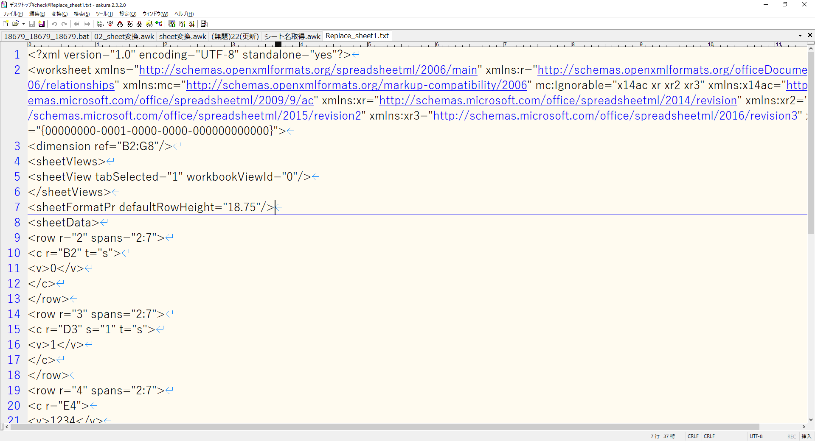

 | セルに関する情報は、<sheetData>から</sheetData>の間に格納されています。
 | これを図4.5のようなawkで取り出してみましょう。

 |  | 図4.3
 |  | busybox.exe awk -f sheetData一括抽出.awk

 |  | 図4.4
 |  | # sheetData一括抽出.awk

 |  | BEGIN{
 |  |  | cmd = "busybox_glob.exe ls -1 Replace_sheet*.txt | busybox.exe sort -n";
 |  |  | while(cmd | getline esc){
 |  |  |  | sheetno = esc;
 |  |  |  | gsub("Replace_","",sheetno);
 |  |  |  | cmds = "busybox.exe awk -f sheetDataタグ抽出.awk "esc" | nkf32.exe -Lw > sheetDataString_"sheetno;
 |  |  |  | system(cmds);
 |  |  |  | close(cmds);
 |  |  | }
 |  |  | close(cmd);
 |  | }

 |  | 図4.5
 |  | # sheetDataタグ抽出.awk

 |  | /<sheetData>/,/<\/sheetData>/{
 |  |  | if(($0 != "<sheetData>") && ($0 != "</sheetData>")){
 |  |  |  | print;
 |  |  | }
 |  | }

 | セルに関する情報が、sheetDataString_01.txtとして取得出来ました。

 |  | 図4.6


 | <row>タグから</row>タグまでの間の内容は、行の開始を意味しています。
 | 以下の記載の場合、4行目のE列とF列が対象、ということを意味しています。
 | ただし、行番号自体は<c>タグのr要素であるセル番地でわかりますから、spans、つまり開始列:終了列が知りたい場合以外は、特に必要にはならないでしょう。

 |  | 図4.7
 |  | <row r="4" spans="2:7">
 |  | <c r="E4">
 |  | <v>1234</v>
 |  | </c>
 |  | <c r="F4" s="2">
 |  | <v>5678</v>
 |  | </c>
 |  | </row>

 | <c r="○○"></c>は、セル開始を意味しています。
 | さて、図4.8の5セルにかかる内容を見比べてください。

 |  | 図4.8
 |  | <c r="B2" t="s">
 |  | <c r="D3" s="1" t="s">
 |  | <c r="F4" s="2">
 |  | <c r="E4">
 |  | <c r="C6" s="5"/>

 |  | 図4.9

 | 図4.8より、B2には、何もセルの装飾をしない状態で、文字列で「ああああ」が入っています。
 | つまり、セルの装飾がないので、セルのスタイル情報を管理するstyles.xmlとの紐づけがないわけです。
 | そのため、「s=」の属性が存在しないわけですね。
 | そして文字列で「ああああ」が入っていることから、文字列情報を管理するsharedStrings.xmlとの紐づけが存在します。
 | そのため、「t="s"」の属性が存在しています。

 | 図4.8より、D3には、セルそのものに対してオレンジ色の塗りつぶしをした上で、文字列で「いいいい」が入っています。
 | つまり、セルに対する装飾があるので、セルのスタイル情報を管理するstyles.xmlとの紐づけが存在します。
 | なおs属性の値は、styles.xmlとの紐づけの対応順を意味します。
 | 紐づけの対応順、の意味は、「5. styles.xmlの操作」にて説明します。

 | 図4.8より、E4には、何もセルの装飾をしない状態で、数字の「1234」が入っています。
 | 数値の書式が「標準」であり、数字のみの場合、文字列情報を管理するsharedStrings.xmlとの紐づけを行わず、直接セル側で値の内容が管理されます。
 | 数値の書式が「文字列」の場合は、文字列情報を管理するsharedStrings.xmlとの紐づけが行われます。
 | 図4.7より、<v>1234</v>とあるように、<v>タグの中身がこの場合は数値になります。
 | 対象的に、図4.6より、D3の<v>タグの中身は<v>1</v>となっています。
 | つまり、「t="s"」の属性が存在している場合、<v>タグの中身は、文字列情報を管理するsharedStrings.xmlとの紐づけの対応順を意味するわけです。
 | 紐づけの対応順、の意味は、「7. sharedStrings.xmlの操作」にて説明します。

 | 図4.8より、F4には、セルそのものに対して赤色のフォントの色に変更して、数字の「5678」が入っています。
 | つまり、セルに対する装飾があるので、セルのスタイル情報を管理するstyles.xmlとの紐づけが存在します。

 | 図4.8より、C6には、セルそのものに対して赤色の塗りつぶしをした上で、何も文字列が入っていません。
 | この場合には、</c>ではなく/>で<c>タグ自体が完結します。
 | なお、この完結は、何か装飾がされている空セルの見分け方であり、本当になにも操作のないセルは、そもそもファイルに記載されません。

5. styles.xmlの操作
5. styles.xmlの操作

 | 「4. sheet1.xmlの操作」で、sheetDataString_01.txtから「<c r="D3" s="1" t="s">」などの記載から、s属性の値がわかりました。
 | s属性の値に紐づくセルのスタイル情報を確認してみましょう。

 | s属性に紐付けされるセルのスタイル情報そのものは、<cellXfs>タグ内の<xf>タグに記載されます。

 |  | 図5.1
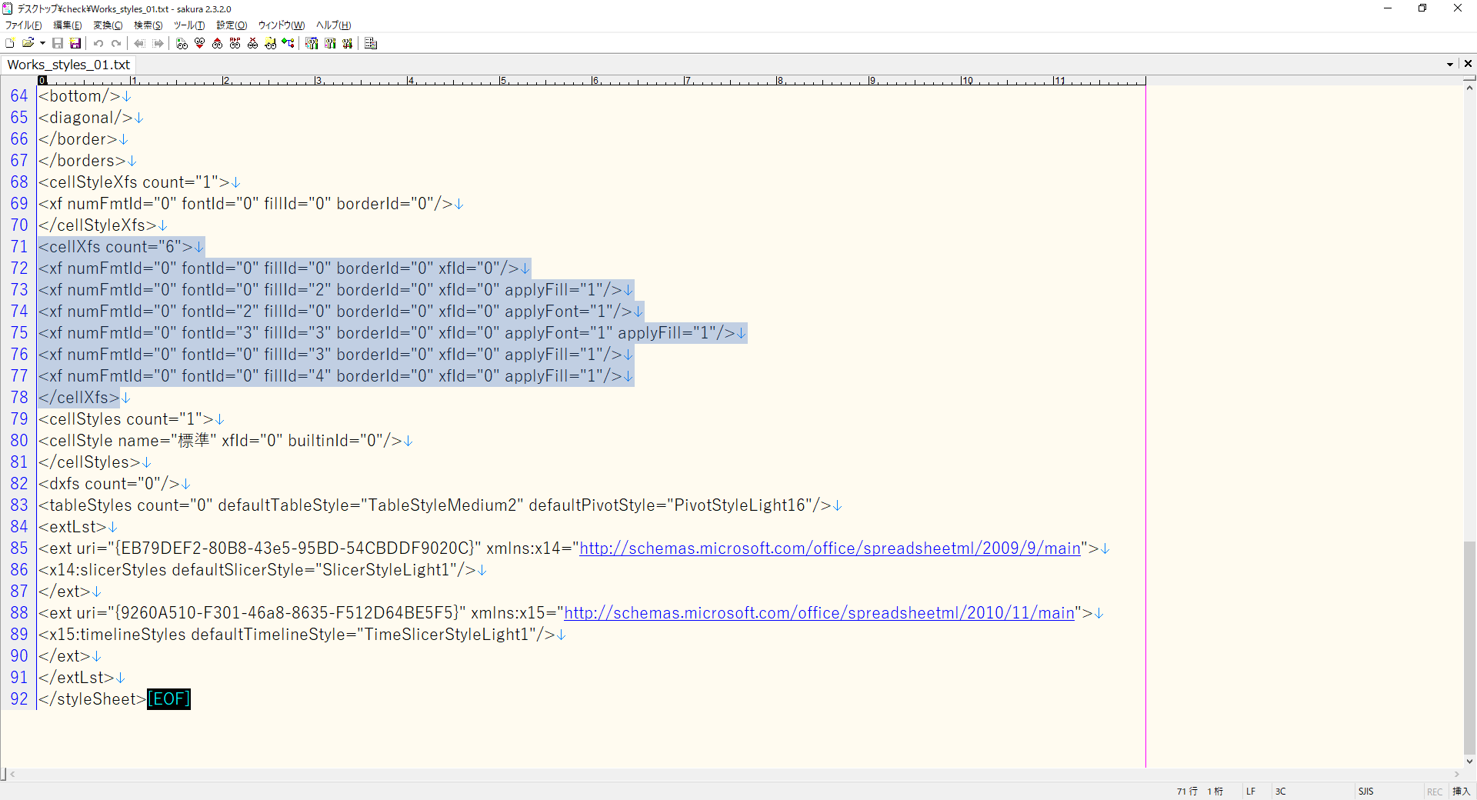

 | 図5.3のawkで取り出しましょう。

 |  | 図5.2
 |  | busybox.exe awk -f cellXfsタグ抽出.awk Works_styles_01.txt | nkf32.exe -Lw > Works_styles_cellXfs.txt

 |  | 図5.3
 |  | # cellXfsタグ抽出.awk

 |  | /<cellXfs count="[[:digit:]].*?">/,/<\/cellXfs>/{
 |  |  | mat1 = match($0,/<cellXfs count="[[:digit:]].*?">/);
 |  |  | mat2 = match($0,/<\/cellXfs>/);
 |  |  | if((mat1 == 0) && (mat2 == 0)){
 |  |  |  | print;
 |  |  | }
 |  | }

 |  | 図5.4
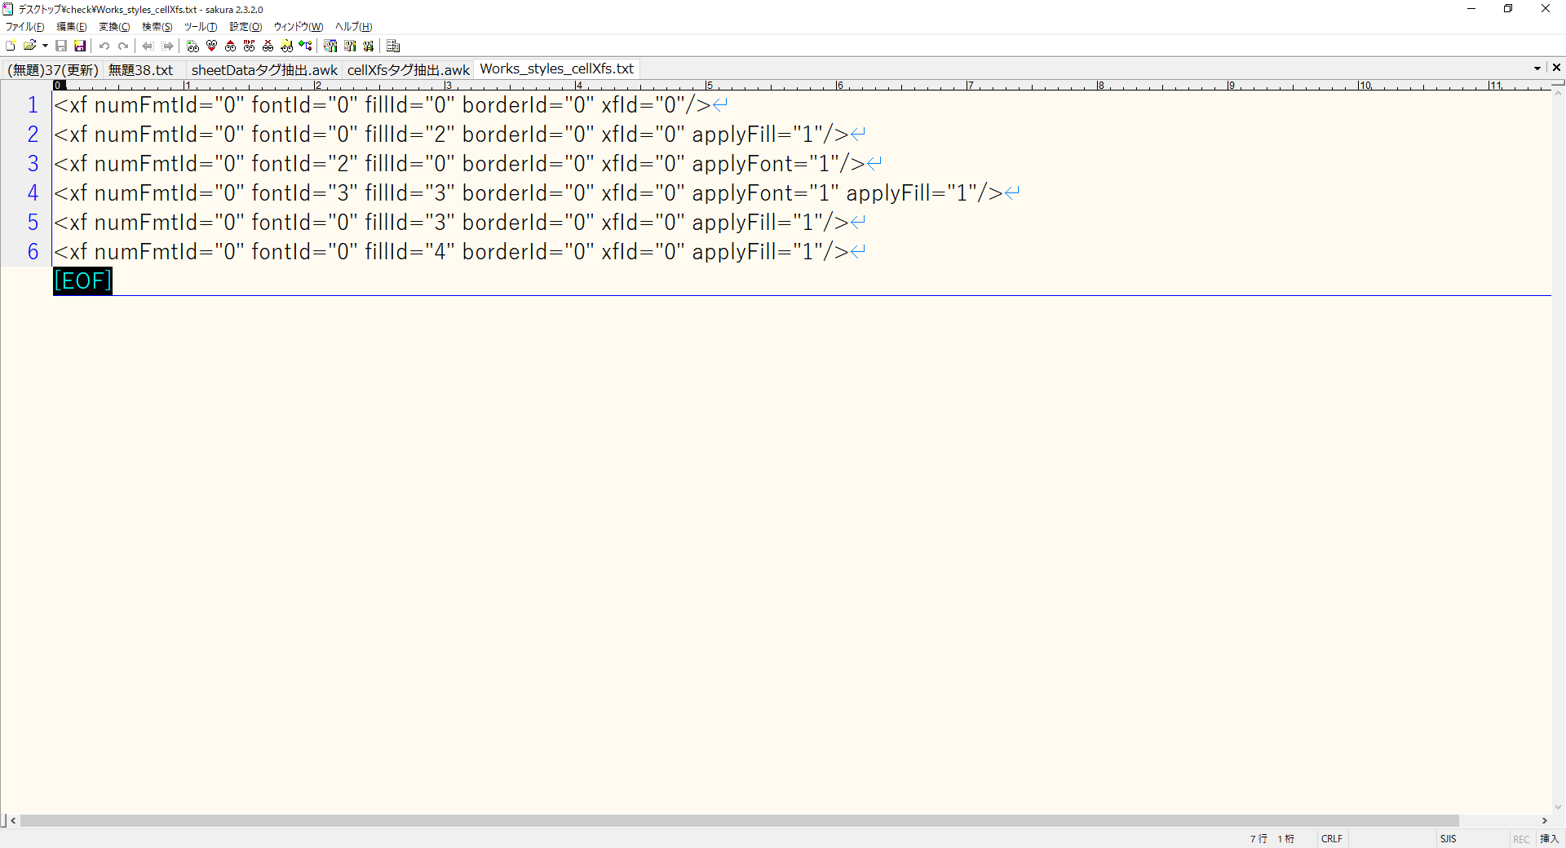

 | 「3. workbook.xmlの操作」でも述べましたが、Excelは、タグに通し番号というものを持たないので、順序で紐づく情報が決まります。
 | ここで、図5.5のように、nlで連番を振ってみましょう。
 | 開始番号がゼロオリジンであることに留意してください。
 | ※nlで連番の前に6バイト分空文字が入るので、取り除いています。

 |  | 図5.5
 |  | busybox.exe nl -v "0" Works_styles_cellXfs.txt | busybox.exe cut -b "6-" | nkf32.exe -Lw > Works_styles_cellXfs_02.txt

 |  | 図5.6
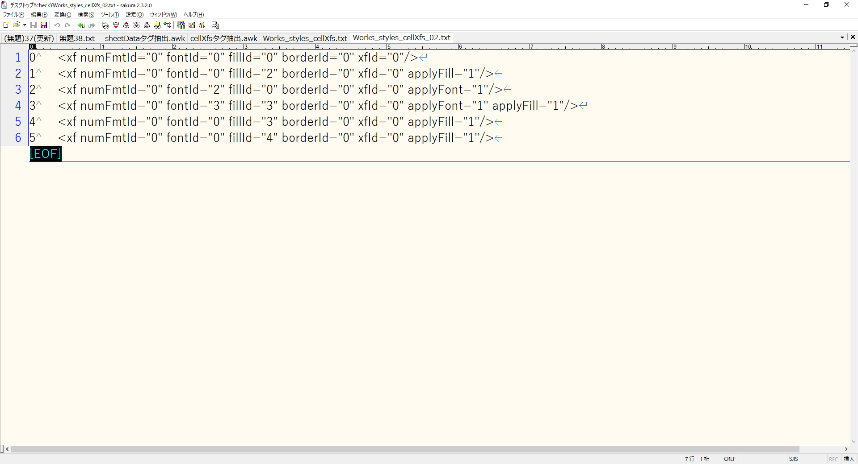

 | s属性の値が1の場合、図5.6より、連番が1である、「<xf numFmtId="0" fontId="0" fillId="2" borderId="0" xfId="0" applyFill="1"/>」が紐づいていることになります。

 |  | 表5.7
 |  | numFmtId |  |  |  | 数値をどのように表すかのフォーマットの組み込み変数です。
 |  | fontId |  |  |  | セルのフォントに係る内容です。
 |  | fillId |  |  |  | セルの塗りつぶしに関する定義におけるID番号です。
 |  | borderId |  |  |  | セルの罫線に関する定義におけるID番号です。
 |  | xfId |  |  |  | セルフォーマットのID番号です。
 |  | apply○○ |  |  |  | そのxf要素において指定された属性が適用されるべきかどうかを示します。

 | numFmtIdについては「6. 日付・時刻情報の取得」で説明します。
 | fontId以下は、これらもcellXfsタグ抽出.awk同様の方法で抽出することができます。

 |  | 図5.8
 |  | busybox.exe awk -f fontIdタグ抽出.awk Works_styles_01.txt | nkf32.exe -Lw > Works_styles_fontId.txt

 |  | 図5.9
 |  | # fontIdタグ抽出.awk

 |  | BEGIN{
 |  |  | cnt = 0;
 |  | }

 |  | /<fonts count="[[:digit:]].*?">/,/<\/fonts>/{
 |  |  | mat1 = match($0,/<fonts count="[[:digit:]].*?">/);
 |  |  | mat2 = match($0,/<\/fonts>/);
 |  |  | if((mat1 == 0) && (mat2 == 0)){
 |  |  |  | if($0 == "<font>"){
 |  |  |  |  | print "↓↓"cnt"番目↓↓";
 |  |  |  |  | print;
 |  |  |  | } else if($0 == "</font>"){
 |  |  |  |  | print;
 |  |  |  |  | print "↑↑"cnt"番目↑↑";
 |  |  |  |  | cnt++;
 |  |  |  | } else {
 |  |  |  |  | print;
 |  |  |  | }
 |  |  | }
 |  | }

 |  | 図5.10


 | 図5.6より、<xf numFmtId="0" fontId="2" fillId="0" borderId="0" xfId="0" applyFont="1"/>の場合、fontIdが2ですから、以下がセルのスタイル情報として紐づいていることがわかります。

 |  | 図5.11
 |  | <font>
 |  | <sz val="11"/>
 |  | <color rgb="FFFF0000"/>
 |  | <name val="Yu Gothic"/>
 |  | <family val="2"/>
 |  | <scheme val="minor"/>
 |  | </font>

 |  | 表5.12
 |  | <sz> |  |  |  | セルのフォントサイズを示します。
 |  | <color> |  |  |  | RGB表記のセルの塗りつぶしの色を示します。
 |  | <name> |  |  |  | テーマのフォントを示します。
 |  | <family> |  |  |  | フォントファミリを示します。フォントファミリは2の場合、PDF(18.18.94 ST_FontFamily (Font Family)の項)を見ると、Romanを指定しているということが分かります。
 |  | <scheme> |  |  |  | シートに適用されているテーマの一部としてフォントが定義されている場合に、そのフォントがそのテーマにおいてメジャーフォントなのかマイナーフォントなのかを示します。

 |  | 図5.13
 |  | busybox.exe awk -f fillIdタグ抽出.awk Works_styles_01.txt | nkf32.exe -Lw > Works_styles_fillId.txt

 |  | 図5.14
 |  | # fillIdタグ抽出.awk

 |  | BEGIN{
 |  |  | cnt = 0;
 |  | }

 |  | /<fills count="[[:digit:]].*?">/,/<\/fills>/{
 |  |  | mat1 = match($0,/<fills count="[[:digit:]].*?">/);
 |  |  | mat2 = match($0,/<\/fills>/);
 |  |  | if((mat1 == 0) && (mat2 == 0)){
 |  |  |  | if($0 == "<fill>"){
 |  |  |  |  | print "↓↓"cnt"番目↓↓";
 |  |  |  |  | print;
 |  |  |  | } else if($0 == "</fill>"){
 |  |  |  |  | print;
 |  |  |  |  | print "↑↑"cnt"番目↑↑";
 |  |  |  |  | cnt++;
 |  |  |  | } else {
 |  |  |  |  | print;
 |  |  |  | }
 |  |  | }
 |  | }

 |  | 図5.15
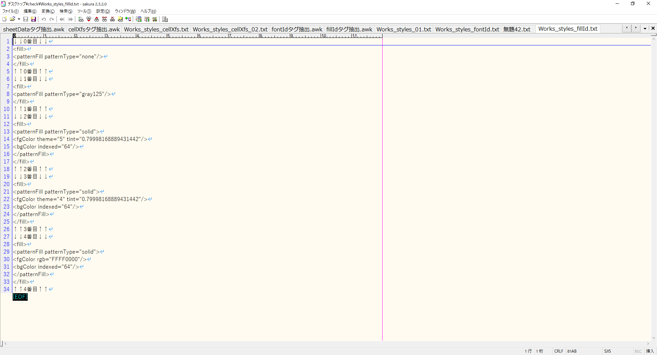

 | xlsxファイルを新規作成した時点のまっさらな状態でも、<patternFill patternType="none"/>と<patternFill patternType="gray125"/>は存在します。
 | 以下の画像で見た、セルの書式設定のパターンの種類で、何も設定していないか、「12.5％ 灰色」という規定だけは入れているようです。
 | <patternFill patternType="solid">の場合は、塗りつぶしです。
 | fgColor(Foreground Color : 前景色)要素は、以下の画像で見た、セルの書式設定のパターンの色で、基本的な色はthemeで指定し、濃淡はtintで指定することになります。
 | indexed属性は、色パレットのインデックス番号です。
 | なお、tintの再現は、RGBではなくHLSで変換しなくてはなりません。
 | 基本的には、tint込みで何かガツガツ変換するということは、考えない方がいい気がします。

 |  | 図5.16
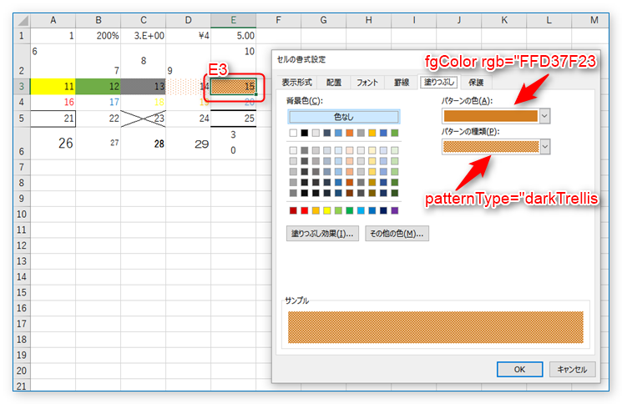

 |  |  | https://p-space.jp/index.php/development/open-xml-sdk/86-openxmlsdk9

 |  | https://www.office-forums.com/threads/fgcolor-theme-6-tint-0-39997558519241921-how-do-i-use-tint.2164453/
 |  | <fgColor theme="6" tint="0.39997558519241921"/> - how do I use tint? | Microsoft Office Forums

 |  | The docs have a single example of applying tint to the Lum in HLS but
 |  | nothing for RGB. So...

 |  | For a given RGB value how do I apply the tint?

 |  | You can't. You must convert to HLS, apply the tint, and convert back - if
 |  | you really need the RGB value, that is, but you don't often need it.

 | <fgColor>タグには必ず<bgColor>（背景色）タグも付きます。
 | 背景色は「bgColor」なので「bgColor」だけ設定すればよさそうな気がしますが、これだけでは背景色は変わらず、fgColorに背景色と同じ色を設定すると、背景色が変更できる仕様になっているようです。

 |  | 図5.17
 |  | busybox.exe awk -f borderタグ抽出.awk Works_styles_01.txt | nkf32.exe -Lw > Works_styles_borderId.txt

 |  | 図5.18
 |  | # borderタグ抽出.awk

 |  | BEGIN{
 |  |  | cnt = 0;
 |  | }

 |  | /<borders count="[[:digit:]].*?">/,/<\/borders>/{
 |  |  | mat1 = match($0,/<borders count="[[:digit:]].*?">/);
 |  |  | mat2 = match($0,/<\/borders>/);
 |  |  | if((mat1 == 0) && (mat2 == 0)){
 |  |  |  | if($0 == "<border>"){
 |  |  |  |  | print "↓↓"cnt"番目↓↓";
 |  |  |  |  | print;
 |  |  |  | } else if($0 == "</border>"){
 |  |  |  |  | print;
 |  |  |  |  | print "↑↑"cnt"番目↑↑";
 |  |  |  |  | cnt++;
 |  |  |  | } else {
 |  |  |  |  | print;
 |  |  |  | }
 |  |  | }
 |  | }

 |  | 図5.19


 | left要素、right要素、top要素、bottom要素はそれぞれ、左罫線、右罫線、上罫線、下罫線の設定です。
 | top要素、bottom要素のstyle属性には、それぞれmedium (中くらい)の太さがセットされています。
 | 罫線の色はauto(自動)となっています。
 | diagonal要素は斜め罫線の設定です。
 | 斜め罫線の向き(右上がり/右下がり)はborder要素のdiagonalUp属性、diagonalDown属性で指定します。

 |  | 図5.20
 |  | 例その1
 |  | <x:border>
 |  |  | <x:left />
 |  |  | <x:right />
 |  |  | <x:top style="medium">
 |  |  | <x:color auto="1" />
 |  |  | </x:top>
 |  |  | <x:bottom style="medium">
 |  |  |  | <x:color auto="1" />
 |  |  | </x:bottom>
 |  |  | <x:diagonal />
 |  | </x:border>

 |  | 図5.21
 |  | 例その2
 |  | <x:border diagonalUp="1" diagonalDown="1">
 |  |  | <x:left />
 |  |  | <x:right />
 |  |  | <x:top />
 |  |  | <x:bottom />
 |  |  | <x:diagonal style="thin">
 |  |  |  | <x:color auto="1" />
 |  |  | </x:diagonal>
 |  | </x:border>

 |  | 図5.22
 |  | busybox.exe awk -f cellStyleXfsタグ抽出.awk Works_styles_01.txt | busybox.exe nl -v "0" | busybox.exe cut -b "6-" | nkf32.exe -Lw > Works_styles_cellStyleXfs.txt

 |  | 図5.23
 |  | # cellStyleXfsタグ抽出.awk

 |  | /<cellStyleXfs count="[[:digit:]].*?">/,/<\/cellStyleXfs>/{
 |  |  | mat1 = match($0,/<cellStyleXfs count="[[:digit:]].*?">/);
 |  |  | mat2 = match($0,/<\/cellStyleXfs>/);
 |  |  | if((mat1 == 0) && (mat2 == 0)){
 |  |  |  | print;
 |  |  | }
 |  | }

 |  | 図5.24
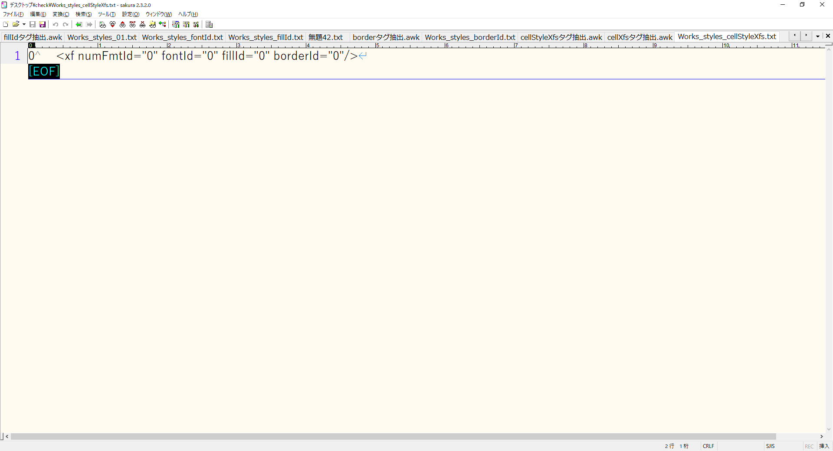

 | <cellStyleXfs>タグ内の<xf>タグ要素と、<cellXfs>タグ内の<xf>タグ要素の2つが出てきました。

 | cellXfs要素はセルそのものの書式を表します。
 | cellStyleXfs要素はセルのスタイル定義の書式を表します。

 | この違いは、端的に言えば「優先度」の問題であり、<cellXfs>タグ要素だけではなく、<cellStyleXfs>タグ要素の書式も同時に適用される、ということです。
 | 同じ内容であれば問題ありませんが、もし<cellXfs>タグ要素の<xf>タグ要素と、<cellStyleXfs>タグ要素の<xf>タグ要素とで値が異なる場合はどうなるでしょうか。
 | この場合、<cellXfs>要素の<xf>タグ要素の書式が優先して適用されます（※）。
 | 結論としては、情報収集の際には、<cellXfs>タグ要素の<xf>タグ要素を参照すればよい、ということです。

 | 例えば、セルのスタイルを適用した後にセルのB1についてフォントの色を赤にし、セル内容を右寄せにすると 「cellXfs要素の子要素としてのxf要素」 は図5.25のようになります。

 |  | 図5.25
 |  | <x:xf numFmtId="0" fontId="9" fillId="4" borderId="0" xfId="3" applyFont="1" applyAlignment="1">
 |  |  | <x:alignment horizontal="right" vertical="center" />
 |  | </x:xf>

 | 結果として、セルB1については「 fontId="9" fillId="4" 」 「<x:alignment horizontal="right" vertical="center" />」が適用されることになります。

 | ※厳密には、applyで始まる属性が同一の場合にのみ優先されるEXCELの内部仕様があるようです。
 | https://p-space.jp/index.php/development/open-xml-sdk/87-openxmlsdk10
 | セルの書式設定 - その3

 | 「apply」で始まるxfの属性(applyFont, applyBorder等)は「そのxf要素において指定されたId属性(fontIdやborderId)が適用されるべきかどうか」を示す属性です。
 | これがExcel 2016によってどのように解釈されるのか、applyFont属性の値を変えながら実験してみました。
 | 「cellXfs要素の子要素であるxf要素」 と 「cellStyleXfs 要素の子要素であるxf要素」 では 「cellXfs要素の子要素であるxf要素」 のほうが優先される、と書きましたが、
 | 厳密にはapplyで始まる属性が同一の場合にのみ優先されるようです。

 | cellXfsのxf要素 |  |  |  |  | cellStyleXfsのxf要素 | 適用されたフォント
 | applyFont="0" |  |  |  |  | applyFont="0" | cellXfsのxf要素のフォント
 | applyFont="1" |  |  |  |  | applyFont="0" | cellXfsのxf要素のフォント
 | applyFont="0" |  |  |  |  | applyFont="1" | cellStyleXfsのxf要素のフォント
 | applyFont="1" |  |  |  |  | applyFont="1" | cellXfsのxf要素のフォント

 | このあたりの補足説明は、「10. 応用編その3～どちらのxf情報を使うか～」で行います。

6. 日付・時刻情報の取得
6. 日付・時刻情報の取得

 | 「4. sheet1.xmlの操作」の数値属性の説明の補足として、通常想像される数値以外に、日付・時刻情報のシリアル値が存在します。
 | 図6.1のように、B2セルに2019/9/11と日付として入力した場合を考えます。
 | その場合、<v>タグの中身は、43719という値になります。

 |  | 図6.1
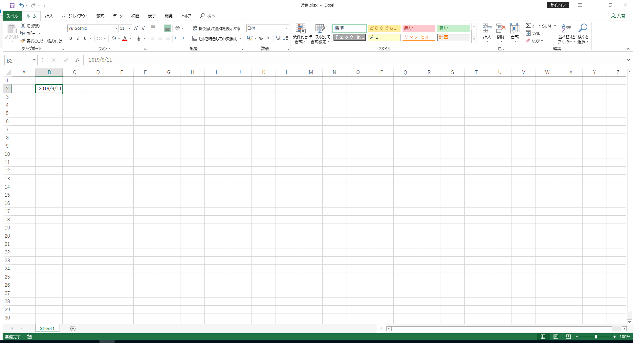

 |  | 図6.2
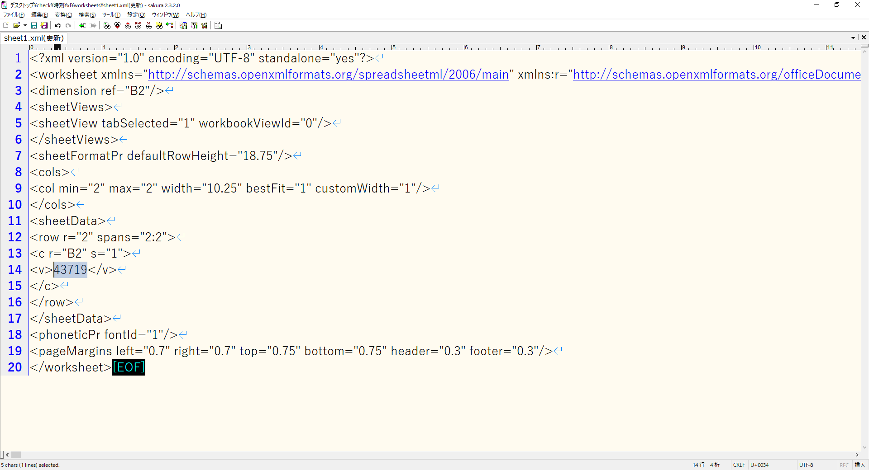

 | 上記のセルに紐づくスタイル情報は、図6.3より<xf numFmtId="14" fontId="0" fillId="0" borderId="0" xfId="0" applyNumberFormat="1"/>です。

 | 今回重要なのは、numFmtIdです。
 | numFmtIdは、数値をどの様に表すかのフォーマットの組み込み変数を意味しています。

 |  | 図6.3
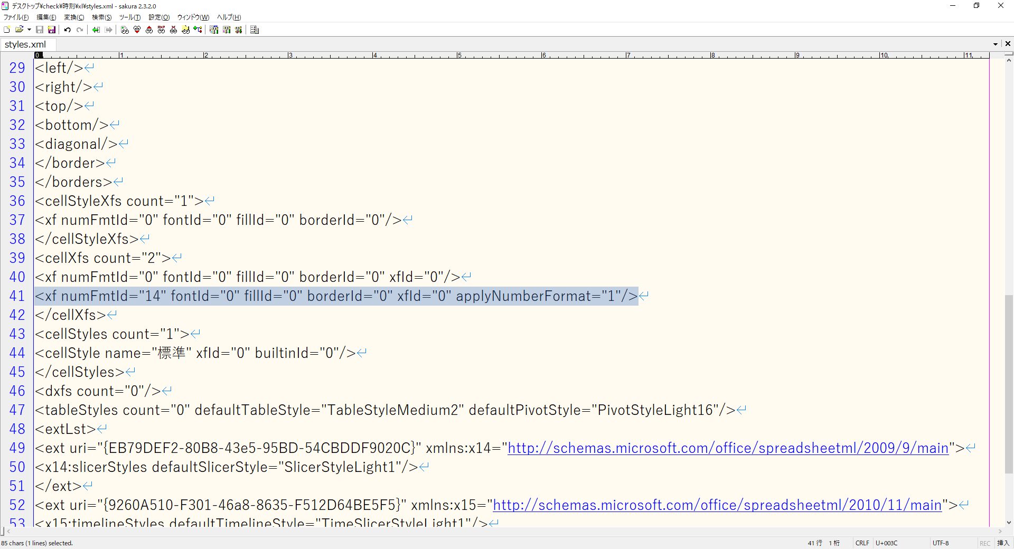

 | numFmtIdが14なので、「ECMA-376 5th edition Part 1」-> "Ecma Office Open XML Part 1 - Fundamentals And Markup Language Reference.pdf" -> [18.8.30 numFmt (Number Format)]
 | https://gist.github.com/think49/0057f0d540d81e1a24967b869b1ec72f
 | [Office] Office Open XML (xlsx).md · GitHub

 | から、「本来のECMAの規定から言えば」mm-dd-yyとなります。
 | しかし、実際に入力したのは、YYYY/MM/DDのはずです。
 | 並びの順序はEXCELのロケール設定に起因することですが、この食い違いは、ECMAの規定とEXCEL本体のズレによるものです。
 | そのため、自力で日付として再現して出力するならば、自分で変換をかけてやる必要があるわけです。

 |  | 表6.4
 |  | ID | formatCode
 |  | 0 | General
 |  | 1 | 0
 |  | 2 | 0.00
 |  | 3 | #,##0
 |  | 4 | #,##0.00
 |  | 9 | 0%
 |  | 10 | 0.00%
 |  | 11 | 0.00E+00
 |  | 12 | # ?/?
 |  | 13 | # ??/??
 |  | 14 | mm-dd-yy
 |  | 15 | d-mmm-yy
 |  | 16 | d-mmm
 |  | 17 | mmm-yy
 |  | 18 | h:mm AM/PM
 |  | 19 | h:mm:ss AM/PM
 |  | 20 | h:mm
 |  | 21 | h:mm:ss
 |  | 22 | m/d/yy h:mm
 |  | 37 | #,##0 ;(#,##0)
 |  | 38 | #,##0 ;[Red](#,##0)
 |  | 39 | #,##0.00;(#,##0.00)
 |  | 40 | #,##0.00;[Red](#,##0.00)
 |  | 45 | mm:ss
 |  | 46 | [h]:mm:ss
 |  | 47 | mmss.0
 |  | 48 | ##0.0E+0
 |  | 49 | @

 | https://kotaeta.com/56746548
 | excel - ExcelでnumFmtIDの正しいFormatCodeを取得する - 答えた

 |  | 私は.XLSXファイルのsyles.xmlを分析して、同じフォーマットID = 14をドキュメントhttps://xlsxwriter.readthedocs.org/en/latest/format.html#format-set-num-formatで見つけます、それは “mm/dd /yy”です。
 |  | しかし、OOXML仕様書ECMA-376第1版パート3、147ページ。これは “mm-dd-yy”となり、Excel 2003中国語版でセルをnumberformat ID = 14に設定しようとすると、実際に表示される文字列は “yyyy-mm-dd”になります。
 |  | ロケールとExcelのバージョンはさまざまですが、ローカルバージョンにインストールされているExcelの指定されたnumFmtIDに基づいて正しいFormatCode文字列を取得する方法はありますか？

 |  | あなたの観察は正しいです。特に番号14の場合、XMLとExcelの間に互換性がありません。

 | ちなみに、2019-09-11とすると、numFmtIdが177となります。
 | numFmtIdは、49番まではExcel側の組み込み変数の値として定義してあるのですが、50番以降はカスタムフォーマットとなるため、図6.5のように<numFmt>タグが追加され、定義が追記されます。

 |  | 図6.5
 |  | <xf numFmtId="177" fontId="0" fillId="0" borderId="0" xfId="0" applyNumberFormat="1"/>
 |  | <numFmt numFmtId="177" formatCode="yyyy\-mm\-dd;@"/>

 | 簡単な数値と日付との見分けとして、numFmtIdが14以上49以下なら日付の定義済フォーマット、それ以上の場合はカスタムフォーマット、という把握にとどめておくのがよいでしょう。

 | シリアル値からの計算方法ですが、UNIXライクに発想するならば、UNIX時間に変換してから、dateコマンドで変換することになります。

 | シリアル値から、UNIXタイムの起点である日付、つまり1970年1月1日のシリアル値を引き、
 | UTC(Univarsal Coordinated Time)とJST-9との時差（9時間=1/24×9=9/24=0.375）を引きます。
 | さらに、24時間（60秒×60分で1時間。1時間×24で1日）を掛けます。
 | つまり、

 |  | 2019.9.11=43719
 |  | 1970.1.1=25569
 |  | 60*60*24=86400
 |  | (43719-25569-0.375)*86400=1568127600

 | となります。

 |  | C:\Users\csys\Desktop\check>busybox.exe date --date "@1568127600" "+%Y/%m/%d"
 |  | 2019/09/11

 | https://qiita.com/from_kyushu/items/cf3b4516bb0ab2e830bc
 | Go言語でExcelファイルを作るメモ - Qiita

 | この基準日だが、Excelでは2種類の基準日が存在する。
 | 1900年1月1日 0時0分0秒
 | 1904年1月1日 0時0分0秒
 | （・・・）標準では1900年のほうが基準日となっているのだが、こちらを基準とした場合、本来存在しない「1900年2月29日」なる日付が出てしまう（シリアル値=60）。
 | これはどうやらLotus 1-2-3との互換性を維持するためのもののようで、Lotus 1-2-3が実際にあったかどうかはさておき、4年に1度うるう年が来るという大雑把な設計をしていたためにこういう状況になっているようだ。
 | なお、このようなことが起きるのは「1900年2月29日」のみであり、以降はちゃんとうるう年を判定してくれる。
 | このように本来存在しない日付がある場合、シリアル値を計算してセルに値を入れ込む場合に誤差が出てしまう。
 | そういったことに対応するためにもうひとつの基準日である「1904年」というものが存在するようだ。

7. sharedStrings.xmlの操作
7. sharedStrings.xmlの操作

 | 「4. sheet1.xmlの操作」で、sheetDataString_01.txtから「<c r="D3" s="1" t="s">」などの記載から、t属性が存在した場合にはsharedStrings.xmlとの紐づけが行われることがわかりました。
 | t属性の値に紐づく文字列情報を確認してみましょう。

 |  | 図7.1
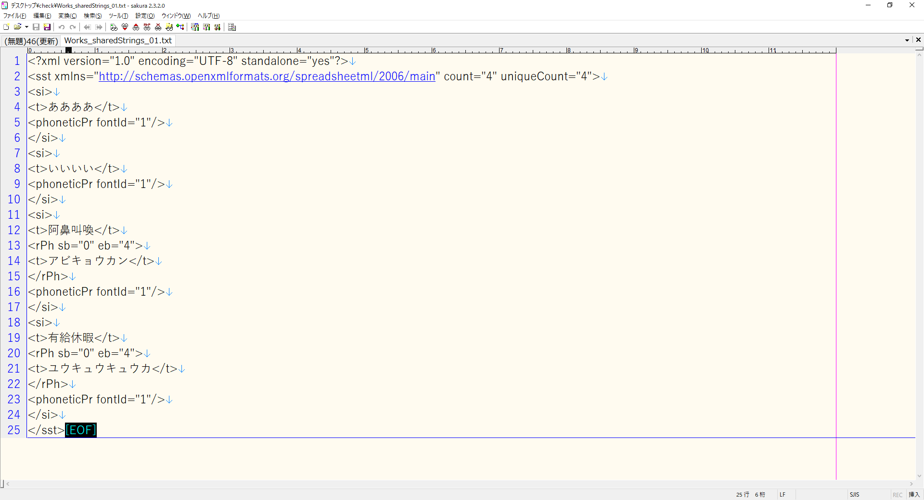

 | t属性が存在する<v>タグの値に紐付けされる文字列情報そのものは、<sst>タグ内の<si>タグに記載されます。
 | sstは、SharedStringTableを意味します。
 | <si>タグにゼロオリジンの連番を振って確認してみましょう。

 |  | 図7.2
 |  | busybox.exe awk -f siタグ抽出.awk Works_sharedStrings_01.txt | nkf32.exe -Lw > Works_sharedStrings_02.txt

 |  | 図7.3
 |  | # siタグ抽出.awk

 |  | BEGIN{
 |  |  | cnt = 0;
 |  | }

 |  | /<sst xmlns="http:\/\/schemas.openxmlformats.org\/spreadsheetml\/2006\/main" count="[[:digit:]].*?" uniqueCount="[[:digit:]].*?">/,/<\/sst>/{
 |  |  | mat1 = match($0,/<sst xmlns="http:\/\/schemas.openxmlformats.org\/spreadsheetml\/2006\/main" count="[[:digit:]].*?" uniqueCount="[[:digit:]].*?">/);
 |  |  | mat2 = match($0,/<\/sst>/);
 |  |  | if((mat1 == 0) && (mat2 == 0)){
 |  |  |  | if($0 == "<si>"){
 |  |  |  |  | print "↓↓"cnt"番目↓↓";
 |  |  |  |  | print;
 |  |  |  | } else if($0 == "</si>"){
 |  |  |  |  | print;
 |  |  |  |  | print "↑↑"cnt"番目↑↑";
 |  |  |  |  | cnt++;
 |  |  |  | } else {
 |  |  |  |  | print;
 |  |  |  | }
 |  |  | }
 |  | }

 |  | 図7.4


 | 以下の部分を切り出して見てみましょう。

 |  | 図7.4
 |  | ↓↓2番目↓↓
 |  | <si>
 |  | <t>阿鼻叫喚</t>
 |  | <rPh sb="0" eb="4">
 |  | <t>アビキョウカン</t>
 |  | </rPh>
 |  | <phoneticPr fontId="1"/>
 |  | </si>
 |  | ↑↑2番目↑↑

 | <si>タグは、xlsxファイル内で共有されている文字列の情報です。
 | <phoneticPr>タグは、東アジアの言語の発音のヒントに使うようです（※）。

 | https://k-1.hatenablog.com/entry/20170702/p1
 | [perl]Spreadsheet::XLSXのeast asia localな事情について - Fat Old Sun
 | XLSXあるいはOpen Office XMLあるいはecma-376の亡霊
 | 18.4.6と18.4.3にrPhとphoneticProについて以下のように書かれている。

 | （・・・）
 | 18.4.3 phoneticPr (Phonetic Properties)
 | This element represents a collection of phonetic properties that
 | affect the display of phonetic text for this String Item (si).
 | Phonetic text is used to give hints as to the pronunciation of an East
 | Asian language, and the hints are displayed as text within the
 | spreadsheet cells across the top portion of the cell. Since the
 | phonetic hints are text, every phonetic hint is expressed as a
 | phonetic run (rPh), and these properties specify how to display that
 | phonetic run.
 | つまり東アジアの言語の発音のヒントとして使われるためのものらしい。
 | 実際、ExcelではIM入力したものは、読み仮名でソートされるが、他所からコピぺで貼り付けたものは読み仮名情報が欠落するので文字コード順のソートになる。

 | <rPh>タグはルビです。
 | sb属性はルビを振り始める文字区切りの位置(最初の文字の直前が0)、eb属性はフリガナを振る終わりの文字区切りの位置を示します。
 | 例として、「期末テスト成績表」、という文字列を見てみましょう。
 | 「テスト」、にルビを振る必要はありませんから、「期末」と「成績表」にだけルビの情報があればよいことになりますね。

 |  | 図7.5
 |  | <si>
 |  |  | <t>期末テスト成績表</t>
 |  |  | <rPh sb="0" eb="2">
 |  |  |  | <t>キマツ</t>
 |  |  | </rPh>
 |  |  | <rPh sb="5" eb="8">
 |  |  |  | <t>セイセキヒョウ</t>
 |  |  | </rPh>
 |  |  | <phoneticPr fontId="2"/>
 |  | </si>

 |  | 図7.6
 |  | 期 | 末 | テ | ス | ト | 成 | 績 | 表
 |  | (0)1 | 2 | 3 | 4 | 5 | 6 | 7 | 8

 | なお、この区切りは、実際に打ち込んだときの漢字のルビが振られることがわかります。
 | 内部で辞書からルビを割り出しているわけではないのです。

 |  | 図7.7
 |  | <si>
 |  | <t>平均得点</t>
 |  | <rPh sb="0" eb="1">
 |  | <t>ヒラ</t>
 |  | </rPh>
 |  | <rPh sb="1" eb="2">
 |  | <t>ヒトシ</t>
 |  | </rPh>
 |  | <rPh sb="2" eb="4">
 |  | <t>トクテン</t>
 |  | </rPh>
 |  | <phoneticPr fontId="2"/>
 |  | </si>

8. 応用編その1～文字列内の取り消し線対象文字列の除去～
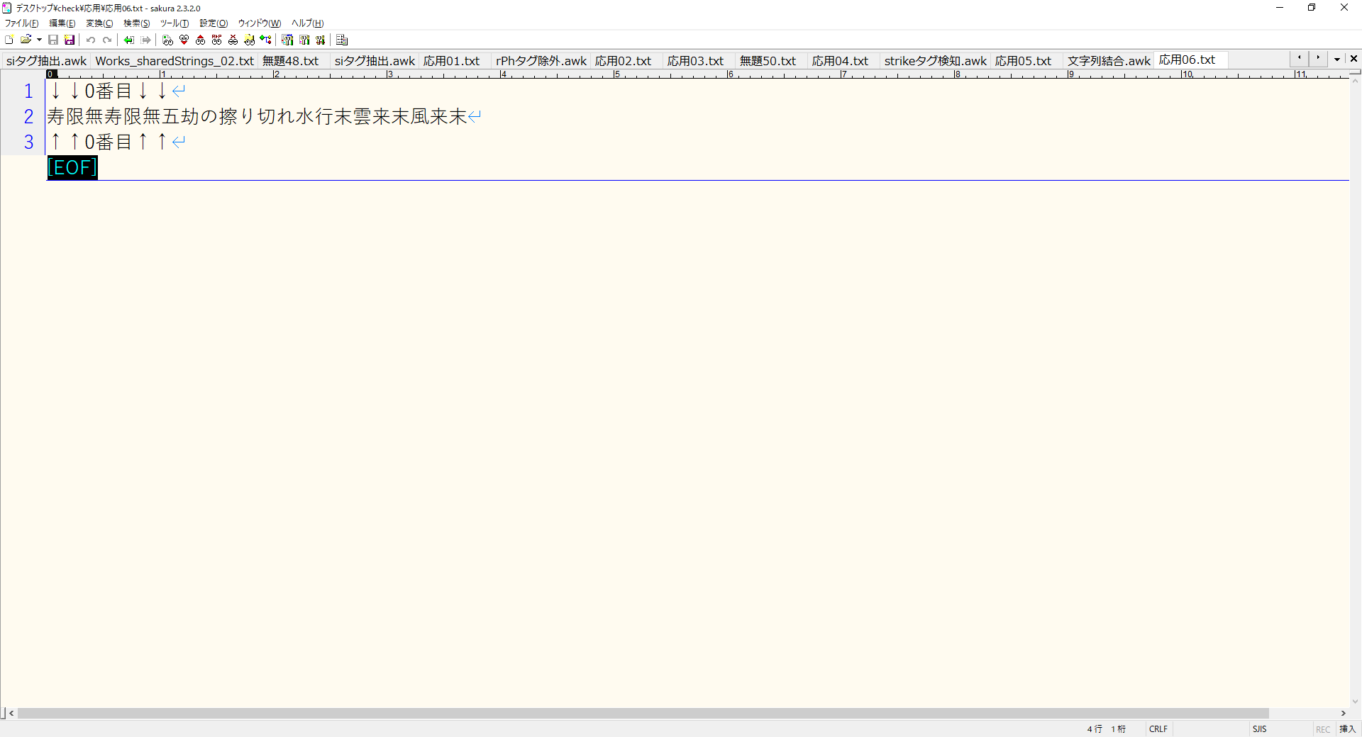
8. 応用編その1～文字列内の取り消し線対象文字列の除去～

 | 文字列自体に装飾を埋め込むと、図8.1の様になります。

 |  | 図8.1
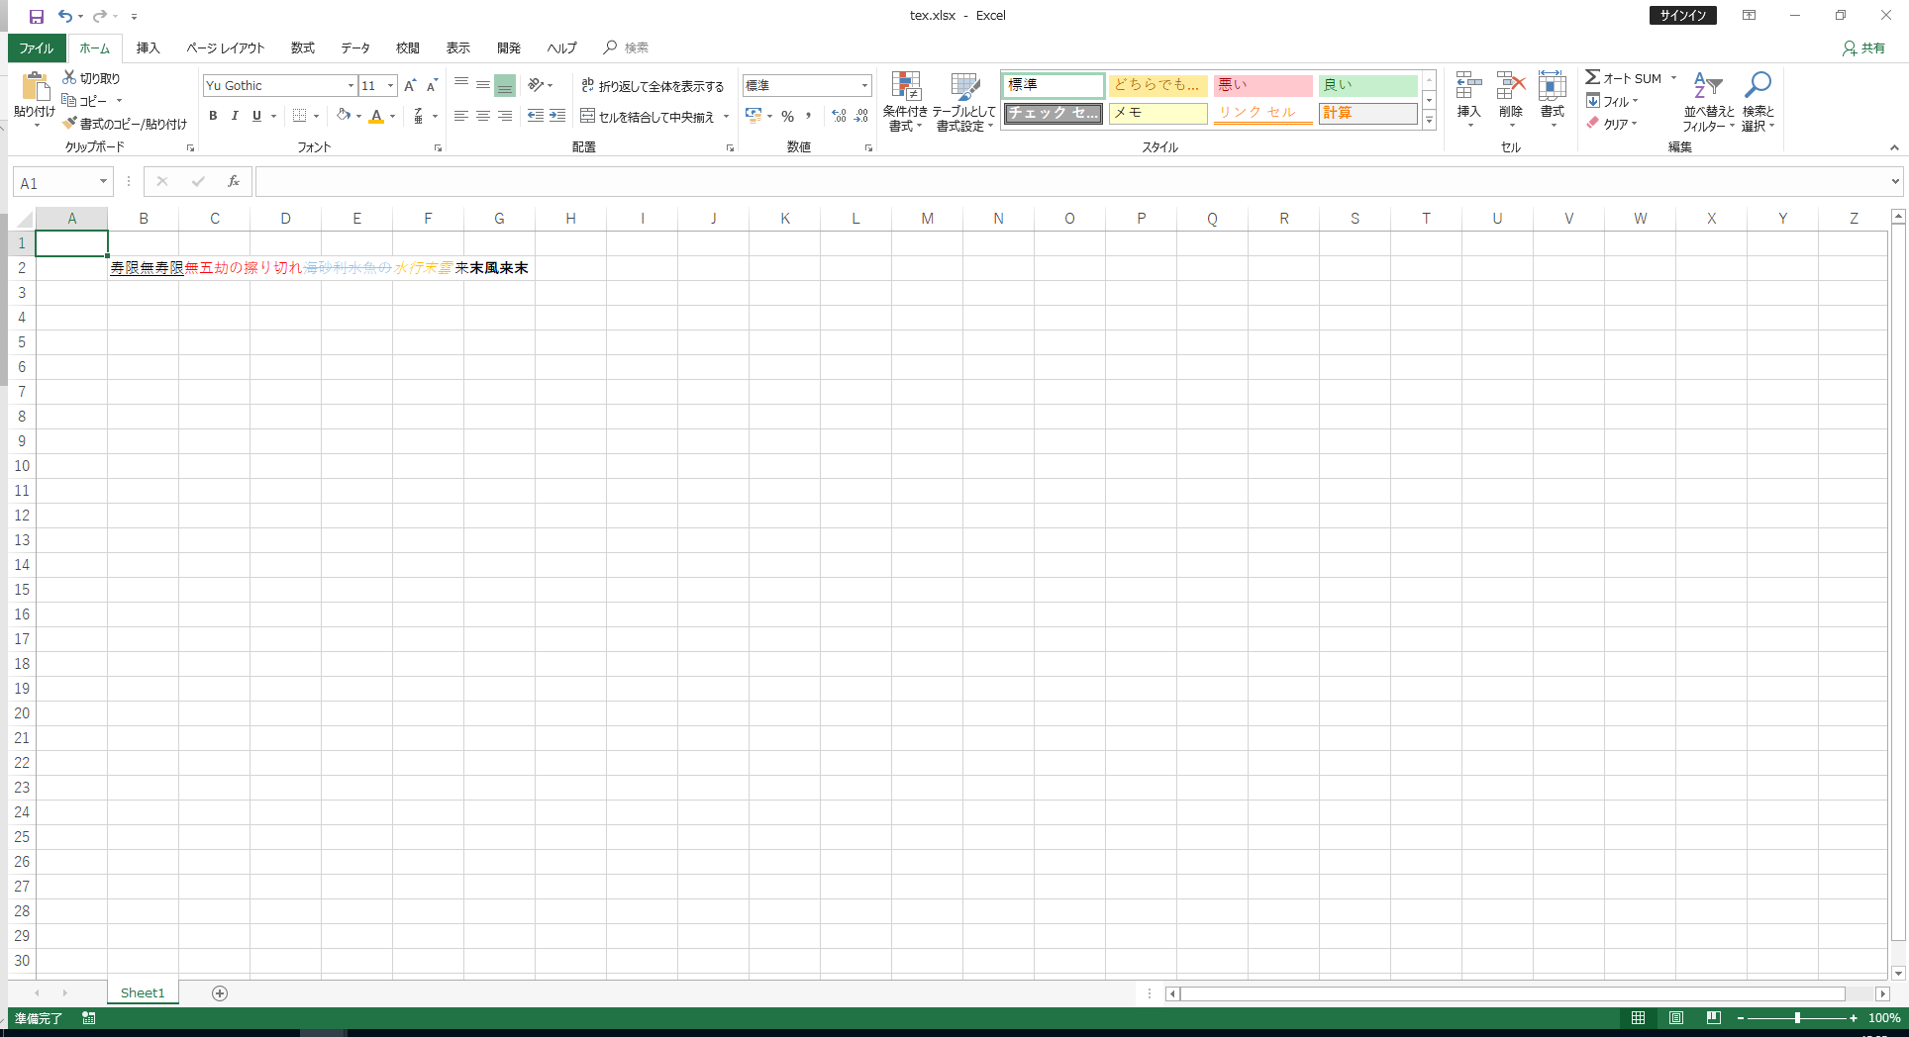

 |  | 図8.2
 |  | <?xml version="1.0" encoding="UTF-8" standalone="yes"?>
 |  | <sst xmlns="http://schemas.openxmlformats.org/spreadsheetml/2006/main" count="1" uniqueCount="1">
 |  | <si>
 |  | <r>
 |  | <rPr>
 |  | <u/>
 |  | <sz val="11"/>
 |  | <color theme="1"/>
 |  | <rFont val="Yu Gothic"/>
 |  | <family val="3"/>
 |  | <charset val="128"/>
 |  | <scheme val="minor"/>
 |  | </rPr>
 |  | <t>寿限無寿限</t>
 |  | </r>
 |  | <r>
 |  | <rPr>
 |  | <sz val="11"/>
 |  | <color rgb="FFFF0000"/>
 |  | <rFont val="Yu Gothic"/>
 |  | <family val="3"/>
 |  | <charset val="128"/>
 |  | <scheme val="minor"/>
 |  | </rPr>
 |  | <t>無五劫の擦り切れ</t>
 |  | </r>
 |  | <r>
 |  | <rPr>
 |  | <strike/>
 |  | <sz val="11"/>
 |  | <color theme="4" tint="0.39997558519241921"/>
 |  | <rFont val="Yu Gothic"/>
 |  | <family val="3"/>
 |  | <charset val="128"/>
 |  | <scheme val="minor"/>
 |  | </rPr>
 |  | <t>海砂利水魚の</t>
 |  | </r>
 |  | <r>
 |  | <rPr>
 |  | <i/>
 |  | <sz val="11"/>
 |  | <color rgb="FFFFC000"/>
 |  | <rFont val="Yu Gothic"/>
 |  | <family val="3"/>
 |  | <charset val="128"/>
 |  | <scheme val="minor"/>
 |  | </rPr>
 |  | <t>水行末雲</t>
 |  | </r>
 |  | <r>
 |  | <rPr>
 |  | <sz val="11"/>
 |  | <color theme="1"/>
 |  | <rFont val="Yu Gothic"/>
 |  | <family val="2"/>
 |  | <scheme val="minor"/>
 |  | </rPr>
 |  | <t>来</t>
 |  | </r>
 |  | <r>
 |  | <rPr>
 |  | <b/>
 |  | <sz val="11"/>
 |  | <color theme="1"/>
 |  | <rFont val="Yu Gothic"/>
 |  | <family val="3"/>
 |  | <charset val="128"/>
 |  | <scheme val="minor"/>
 |  | </rPr>
 |  | <t>末風来末</t>
 |  | </r>
 |  | <rPh sb="0" eb="3">
 |  | <t>ジュゲム</t>
 |  | </rPh>
 |  | <rPh sb="3" eb="6">
 |  | <t>ジュゲム</t>
 |  | </rPh>
 |  | <rPh sb="6" eb="8">
 |  | <t>ゴコウ</t>
 |  | </rPh>
 |  | <rPh sb="9" eb="10">
 |  | <t>ス</t>
 |  | </rPh>
 |  | <rPh sb="11" eb="12">
 |  | <t>キ</t>
 |  | </rPh>
 |  | <rPh sb="13" eb="14">
 |  | <t>ウミ</t>
 |  | </rPh>
 |  | <rPh sb="14" eb="16">
 |  | <t>ジャリ</t>
 |  | </rPh>
 |  | <rPh sb="16" eb="18">
 |  | <t>スイギョ</t>
 |  | </rPh>
 |  | <rPh sb="19" eb="20">
 |  | <t>ミズ</t>
 |  | </rPh>
 |  | <rPh sb="20" eb="22">
 |  | <t>ギョウマツ</t>
 |  | </rPh>
 |  | <rPh sb="22" eb="23">
 |  | <t>グモ</t>
 |  | </rPh>
 |  | <rPh sb="23" eb="24">
 |  | <t>キ</t>
 |  | </rPh>
 |  | <rPh sb="24" eb="25">
 |  | <t>スエ</t>
 |  | </rPh>
 |  | <rPh sb="25" eb="27">
 |  | <t>フウライ</t>
 |  | </rPh>
 |  | <rPh sb="27" eb="28">
 |  | <t>スエ</t>
 |  | </rPh>
 |  | <phoneticPr fontId="1"/>
 |  | </si>
 |  | </sst>

 | 図8.2の「海砂利水魚の」という文字列部分に、取り消し線が入っています。
 | 応用として、「寿限無寿限無五劫の擦り切れ海砂利水魚の水行末雲来末風来末」から、「海砂利水魚の」を取り除いた（つまり、取り消し線部分を除外した）文字列である「寿限無寿限無五劫の擦り切れ水行末雲来末風来末」を取得してみましょう。

 |  | 図8.3
 |  | <rPh sb="0" eb="3">
 |  | <t>ジュゲム</t>
 |  | </rPh>

 | 図8.3のような、<rPh>タグ全体が不要ですね。

 |  | 図8.4
 |  | busybox.exe awk -f rPhタグ除外.awk 応用01.txt > 応用02.txt

 |  | 図8.5
 |  | # rPhタグ除外.awk

 |  | /<rPh sb="[[:digit:]].*?" eb="[[:digit:]].*?">/,/<\/rPh>/{
 |  |  | next;
 |  | }

 |  | {
 |  |  | print;
 |  | }

 |  | 図8.6
 |  | ↓↓0番目↓↓
 |  | <si>
 |  | <r>
 |  | <rPr>
 |  | <u/>
 |  | <sz val="11"/>
 |  | <color theme="1"/>
 |  | <rFont val="Yu Gothic"/>
 |  | <family val="3"/>
 |  | <charset val="128"/>
 |  | <scheme val="minor"/>
 |  | </rPr>
 |  | <t>寿限無寿限</t>
 |  | </r>
 |  | <r>
 |  | <rPr>
 |  | <sz val="11"/>
 |  | <color rgb="FFFF0000"/>
 |  | <rFont val="Yu Gothic"/>
 |  | <family val="3"/>
 |  | <charset val="128"/>
 |  | <scheme val="minor"/>
 |  | </rPr>
 |  | <t>無五劫の擦り切れ</t>
 |  | </r>
 |  | <r>
 |  | <rPr>
 |  | <strike/>
 |  | <sz val="11"/>
 |  | <color theme="4" tint="0.39997558519241921"/>
 |  | <rFont val="Yu Gothic"/>
 |  | <family val="3"/>
 |  | <charset val="128"/>
 |  | <scheme val="minor"/>
 |  | </rPr>
 |  | <t>海砂利水魚の</t>
 |  | </r>
 |  | <r>
 |  | <rPr>
 |  | <i/>
 |  | <sz val="11"/>
 |  | <color rgb="FFFFC000"/>
 |  | <rFont val="Yu Gothic"/>
 |  | <family val="3"/>
 |  | <charset val="128"/>
 |  | <scheme val="minor"/>
 |  | </rPr>
 |  | <t>水行末雲</t>
 |  | </r>
 |  | <r>
 |  | <rPr>
 |  | <sz val="11"/>
 |  | <color theme="1"/>
 |  | <rFont val="Yu Gothic"/>
 |  | <family val="2"/>
 |  | <scheme val="minor"/>
 |  | </rPr>
 |  | <t>来</t>
 |  | </r>
 |  | <r>
 |  | <rPr>
 |  | <b/>
 |  | <sz val="11"/>
 |  | <color theme="1"/>
 |  | <rFont val="Yu Gothic"/>
 |  | <family val="3"/>
 |  | <charset val="128"/>
 |  | <scheme val="minor"/>
 |  | </rPr>
 |  | <t>末風来末</t>
 |  | </r>
 |  | <phoneticPr fontId="1"/>
 |  | </si>
 |  | ↑↑0番目↑↑

 | <phoneticPr>タグ、<sz>タグ、<color>タグ、<rFont>タグ、<family>タグ、<charset>タグ、<scheme>タグは要らないので除外します。

 |  | 図8.7
 |  | busybox.exe grep -v -e "<phoneticPr fontId=" -e "<sz val=" -e "<color theme=" -e "<rFont val=" -e "<family val=" -e "<charset val=" -e "<scheme val" -e "<color rgb=" 応用02.txt > 応用03.txt

 |  | 図8.8
 |  | ↓↓0番目↓↓
 |  | <si>
 |  | <r>
 |  | <rPr>
 |  | <u/>
 |  | </rPr>
 |  | <t>寿限無寿限</t>
 |  | </r>
 |  | <r>
 |  | <rPr>
 |  | </rPr>
 |  | <t>無五劫の擦り切れ</t>
 |  | </r>
 |  | <r>
 |  | <rPr>
 |  | <strike/>
 |  | </rPr>
 |  | <t>海砂利水魚の</t>
 |  | </r>
 |  | <r>
 |  | <rPr>
 |  | <i/>
 |  | </rPr>
 |  | <t>水行末雲</t>
 |  | </r>
 |  | <r>
 |  | <rPr>
 |  | </rPr>
 |  | <t>来</t>
 |  | </r>
 |  | <r>
 |  | <rPr>
 |  | <b/>
 |  | </rPr>
 |  | <t>末風来末</t>
 |  | </r>
 |  | </si>
 |  | ↑↑0番目↑↑

 | 不要なタグを更に取り除きます。

 |  | 図8.9
 |  | busybox.exe grep -v -e "<si>" -e "</si>" -e "<r>" -e "</r>" -e "<rPr>" -e "</rPr>" -e "<u/>" -e "<i/>" -e "<b/>" 応用03.txt > 応用04.txt

 |  | 図8.10
 |  | ↓↓0番目↓↓
 |  | <t>寿限無寿限</t>
 |  | <t>無五劫の擦り切れ</t>
 |  | <strike/>
 |  | <t>海砂利水魚の</t>
 |  | <t>水行末雲</t>
 |  | <t>来</t>
 |  | <t>末風来末</t>
 |  | ↑↑0番目↑↑

 | 図8.10より、<strike/>タグの直後の文字列が取り消し線の対象部分となるわけですから、<strike/>タグ検知後は1行読み飛ばせばいいわけです。

 |  | 図8.11
 |  | busybox.exe awk -f strikeタグ検知.awk 応用04.txt > 応用05.txt

 |  | 図8.12
 |  | # strikeタグ検知.awk

 |  | BEGIN{
 |  |  | alert = 0;
 |  | }

 |  | {
 |  |  | if(alert == 1){
 |  |  |  | alert = 0;
 |  |  |  | next;
 |  |  | }
 |  | }

 |  | {
 |  |  | if($0 == "<strike/>"){
 |  |  |  | alert = 1;
 |  |  | } else {
 |  |  |  | print;
 |  |  | }
 |  | }

 |  | 図8.13
 |  | ↓↓0番目↓↓
 |  | <t>寿限無寿限</t>
 |  | <t>無五劫の擦り切れ</t>
 |  | <t>水行末雲</t>
 |  | <t>来</t>
 |  | <t>末風来末</t>
 |  | ↑↑0番目↑↑

 | 最後に、<t>タグの文字列を結合すれば、欲しい文字列が取得できますね。

 |  | 図8.14
 |  | busybox.exe awk -f 文字列結合.awk 応用05.txt | nkf32.exe -Lw > 応用06.txt

 |  | 図8.15
 |  | # 文字列結合.awk

 |  | BEGIN{
 |  |  | string = "";
 |  | }

 |  | /^↓↓[[:digit:]].*?番目↓↓$/,/^↑↑[[:digit:]].*?番目↑↑$/{
 |  |  | mat1 = match($0,/^↓↓[[:digit:]].*?番目↓↓$/);
 |  |  | mat2 = match($0,/^↑↑[[:digit:]].*?番目↑↑$/);
 |  |  | if(mat1 > 0){
 |  |  |  | print;
 |  |  | } else if(mat2 > 0){
 |  |  |  | print string;
 |  |  |  | print;
 |  |  |  | string = "";
 |  |  | } else {
 |  |  |  | gsub("<t>","");
 |  |  |  | gsub("</t>","");
 |  |  |  | string = string $0;
 |  |  | }
 |  | }

 |  | 図8.16

9. 応用編その2～セル内の改行の再現～
9. 応用編その2～セル内の改行の再現～

 | Excelではalt+Enterで「セル内に」改行を入れられますが、xmlの値の再現では鬱陶しいことになります。
 | テスト仕様書とかにありがちですね。
 | では、図8.1のようなシートを見てみましょう。

 |  | 図8.1

 | 初期状態のsheet1.xmlはどうなっているでしょうか。

 |  | 図8.2

 | 2行でおさまっています。
 | 数値型でも、改行を入れるとsharedString.xmlに格納されることがわかりますね。

 |  | 図8.3
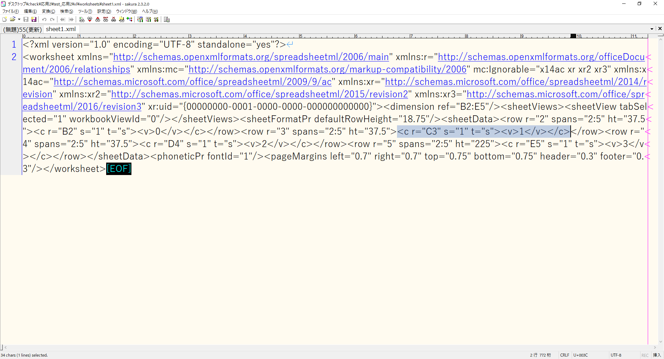

 | では、初期状態のsharedStrings.xmlはどうなっているでしょうか。

 |  | 図8.4

 | 改行が再現されています。
 | いつもの通り、番号まで振ってみましょう。

 |  | 図8.5
 |  | ↓↓0番目↓↓
 |  | <si>
 |  | <t>ああ
 |  | いい</t>
 |  | <phoneticPr fontId="1"/>
 |  | </si>
 |  | ↑↑0番目↑↑
 |  | ↓↓1番目↓↓
 |  | <si>
 |  | <t>12
 |  | 34</t>
 |  | <phoneticPr fontId="1"/>
 |  | </si>
 |  | ↑↑1番目↑↑
 |  | ↓↓2番目↓↓
 |  | <si>
 |  | <t xml:space="preserve">
 |  | </t>
 |  | <phoneticPr fontId="1"/>
 |  | </si>
 |  | ↑↑2番目↑↑
 |  | ↓↓3番目↓↓
 |  | <si>
 |  | <r>
 |  | <t>驕れる人も久しからず、
 |  | 唯春の</t>
 |  | </r>
 |  | <r>
 |  | <rPr>
 |  | <i/>
 |  | <strike/>
 |  | <sz val="11"/>
 |  | <color rgb="FF0070C0"/>
 |  | <rFont val="Yu Gothic"/>
 |  | <family val="3"/>
 |  | <charset val="128"/>
 |  | <scheme val="minor"/>
 |  | </rPr>
 |  | <t>夜の夢</t>
 |  | </r>
 |  | <r>
 |  | <rPr>
 |  | <sz val="11"/>
 |  | <color theme="1"/>
 |  | <rFont val="Yu Gothic"/>
 |  | <family val="2"/>
 |  | <scheme val="minor"/>
 |  | </rPr>
 |  | <t>の如し。
 |  | 猛き者も</t>
 |  | </r>
 |  | <r>
 |  | <rPr>
 |  | <b/>
 |  | <strike/>
 |  | <sz val="11"/>
 |  | <color rgb="FFFF0000"/>
 |  | <rFont val="Yu Gothic"/>
 |  | <family val="3"/>
 |  | <charset val="128"/>
 |  | <scheme val="minor"/>
 |  | </rPr>
 |  | <t>遂には滅び</t>
 |  | </r>
 |  | <r>
 |  | <rPr>
 |  | <sz val="11"/>
 |  | <color theme="1"/>
 |  | <rFont val="Yu Gothic"/>
 |  | <family val="2"/>
 |  | <scheme val="minor"/>
 |  | </rPr>
 |  | <t>ぬ、
 |  | 偏に風の前の塵に同じ。</t>
 |  | </r>
 |  | <phoneticPr fontId="1"/>
 |  | </si>
 |  | ↑↑3番目↑↑

 | 「8. 応用編その1～文字列内の取り消し線対象文字列の除去～」でも書いた通り、取り消し線除外までの手順は以下の通りです。

 |  | 図8.6
 |  | 1. <rPh>タグと付随するタグ要素を除去
 |  | 2. <phoneticPr>タグ、<sz>タグ、<color>タグ、<rFont>タグ、<family>タグ、<charset>タグ、<scheme>タグを除去
 |  | 3. <si>タグ、<r>タグ、<rPr>タグ、<u/>タグ、<i/>タグ、<b/>タグを除去
 |  | 4. <strike/>タグ検知後は1行読み飛ばす

 |  | 図8.7
 |  | busybox.exe awk -f rPhタグ除外.awk 応用2_01.txt^
 |  | | busybox.exe grep -v -e "<phoneticPr fontId=" -e "<sz val=" -e "<color theme=" -e "<rFont val=" -e "<family val=" -e "<charset val=" -e "<scheme val"^
 |  | -e "<color rgb=" -e "<si>" -e "</si>" -e "<r>" -e "</r>" -e "<rPr>" -e "</rPr>" -e "<u/>" -e "<i/>" -e "<b/>"^
 |  | | busybox.exe awk -f strikeタグ検知.awk^
 |  | | nkf32.exe -Lw > 応用2_02.txt

 |  | 図8.8
 |  | ↓↓0番目↓↓
 |  | <t>ああ
 |  | いい</t>
 |  | ↑↑0番目↑↑
 |  | ↓↓1番目↓↓
 |  | <t>12
 |  | 34</t>
 |  | ↑↑1番目↑↑
 |  | ↓↓2番目↓↓
 |  | <t xml:space="preserve">
 |  | </t>
 |  | ↑↑2番目↑↑
 |  | ↓↓3番目↓↓
 |  | <t>驕れる人も久しからず、
 |  | 唯春の</t>
 |  | <t>の如し。
 |  | 猛き者も</t>
 |  | <t>ぬ、
 |  | 偏に風の前の塵に同じ。</t>
 |  | ↑↑3番目↑↑

 | <t xml:space="preserve">は、D4の改行のみを入れたセルから出てきたわけですが、これはEXCELに限った話ではなく、XHTML1.0、XHTML1.1で規定された書き方です。
 | preserveの値しか指定することができません。
 | EXCEL（ユーザエージェント）に対して、連続するスペースや改行、タブなどの空白類文字をどう扱うかを明示する属性です。
 | <t xml:space="preserve">が存在する場合、スペースや改行は意味を持ち、連続するスペースはそのまま反映され、改行も反映されます。
 | つまり、xml:space="preserve"はEXCEL（ユーザエージェント）にとっては解釈するのに必要なだけで、人間には必要ないわけですから、<t xml:space="preserve">を<t>に置換すればいいわけです。

 |  | 図8.9
 |  | busybox.exe sed -e s/"<t xml:space=\"preserve\">"/"<t>"/g 応用2_02.txt | nkf32.exe -Lw > 応用2_03.txt

 |  | 図8.10
 |  | ↓↓0番目↓↓
 |  | <t>ああ
 |  | いい</t>
 |  | ↑↑0番目↑↑
 |  | ↓↓1番目↓↓
 |  | <t>12
 |  | 34</t>
 |  | ↑↑1番目↑↑
 |  | ↓↓2番目↓↓
 |  | <t>
 |  | </t>
 |  | ↑↑2番目↑↑
 |  | ↓↓3番目↓↓
 |  | <t>驕れる人も久しからず、
 |  | 唯春の</t>
 |  | <t>の如し。
 |  | 猛き者も</t>
 |  | <t>ぬ、
 |  | 偏に風の前の塵に同じ。</t>
 |  | ↑↑3番目↑↑

 | あとは、<t>と</t>を除外すれば、そのまま取得できますね。

 |  | 図8.11
 |  | busybox.exe sed -e s/"<t>"/""/g -e s/"<\/t>"/""/g 応用2_03.txt | nkf32.exe -Lw > 応用2_04.txt

 |  | 図8.12

10. 応用編その3～どちらのxf情報を使うか～
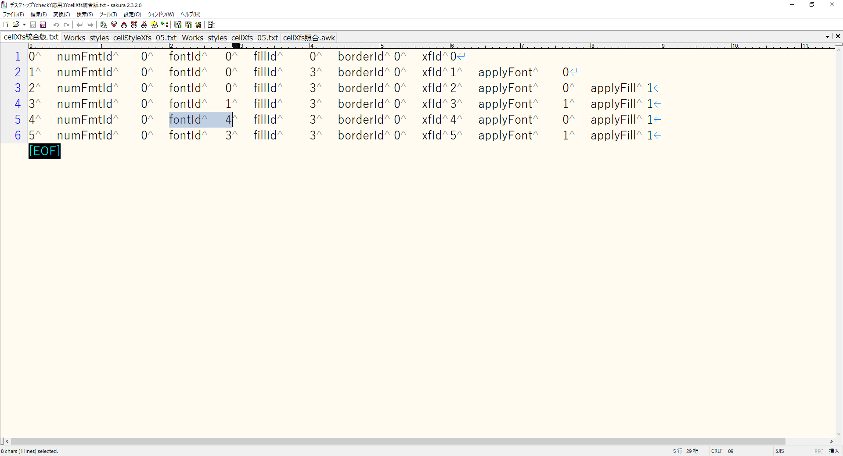
10. 応用編その3～どちらのxf情報を使うか～

 | 「5. styles.xmlの操作」の最後に、以下の記載があります。

 |  | <cellStyleXfs>タグ内の<xf>タグ要素と、<cellXfs>タグ内の<xf>タグ要素の2つが出てきました。

 |  | cellXfs要素はセルそのものの書式を表します。
 |  | cellStyleXfs要素はセルのスタイル定義の書式を表します。

 |  | この違いは、端的に言えば「優先度」の問題であり、<cellXfs>タグ要素だけではなく、<cellStyleXfs>タグ要素の書式も同時に適用される、ということです。
 |  | 同じ内容であれば問題ありませんが、もし<cellXfs>タグ要素の<xf>タグ要素と、<cellStyleXfs>タグ要素の<xf>タグ要素とで値が異なる場合はどうなるでしょうか。
 |  | この場合、<cellXfs>要素の<xf>タグ要素の書式が優先して適用されます（※）。
 |  | 結論としては、情報収集の際には、<cellXfs>タグ要素の<xf>タグ要素を参照すればよい、ということです。

 |  | ※厳密には、applyで始まる属性が同一の場合にのみ優先されるEXCELの内部仕様があるようです。
 |  | https://p-space.jp/index.php/development/open-xml-sdk/87-openxmlsdk10
 |  | セルの書式設定 - その3

 |  | 「apply」で始まるxfの属性(applyFont, applyBorder等)は「そのxf要素において指定されたId属性(fontIdやborderId)が適用されるべきかどうか」を示す属性です。
 |  | これがExcel 2016によってどのように解釈されるのか、applyFont属性の値を変えながら実験してみました。
 |  | 「cellXfs要素の子要素であるxf要素」 と 「cellStyleXfs 要素の子要素であるxf要素」 では 「cellXfs要素の子要素であるxf要素」 のほうが優先される、と書きましたが、
 |  | 厳密にはapplyで始まる属性が同一の場合にのみ優先されるようです。

 |  | cellXfsのxf要素 |  |  |  |  | cellStyleXfsのxf要素 |  |  | 適用されたフォント
 |  | applyFont="0" |  |  |  |  | applyFont="0" |  |  | cellXfsのxf要素のフォント
 |  | applyFont="1" |  |  |  |  | applyFont="0" |  |  | cellXfsのxf要素のフォント
 |  | applyFont="0" |  |  |  |  | applyFont="1" |  |  | cellStyleXfsのxf要素のフォント
 |  | applyFont="1" |  |  |  |  | applyFont="1" |  |  | cellXfsのxf要素のフォント

 | では、上記の記載からこれらを見分けるにはどのようなスクリプトを組めばよいのでしょうか。
 | cellStyleXfsのxf要素のフォントが適用されるのは、cellXfsのxf要素のapply○○要素の値が0であり、cellStyleXfsのxf要素の対応するapply○○要素の値が1である場合です。
 | 他はcellXfsのxf要素が優先されることから、原則としてはcellXfsベースで考えればよかったわけです。

 | 図10.1のようなcellXfsの連番を振ったファイルと、図10.3のようなcellStyleXfsの連番を振ったファイルを用意して、考えてみましょう。

 |  | 図10.1 cellXfs

 |  | 図10.2 cellXfs
 |  | 0 | <xf numFmtId="0" fontId="0" fillId="0" borderId="0" xfId="0"/>
 |  | 1 | <xf numFmtId="0" fontId="0" fillId="3" borderId="0" xfId="1" applyFont="0"/>
 |  | 2 | <xf numFmtId="0" fontId="0" fillId="3" borderId="0" xfId="2" applyFont="0" applyFill="1"/>
 |  | 3 | <xf numFmtId="0" fontId="1" fillId="3" borderId="0" xfId="3" applyFont="1" applyFill="1"/>
 |  | 4 | <xf numFmtId="0" fontId="2" fillId="3" borderId="0" xfId="4" applyFont="0" applyFill="1"/>
 |  | 5 | <xf numFmtId="0" fontId="3" fillId="3" borderId="0" xfId="5" applyFont="1" applyFill="1"/>

 |  | 図10.3 cellStyleXfs

 |  | 図10.4 cellStyleXfs
 |  | 0 | <xf numFmtId="0" fontId="0" fillId="0" borderId="0"/>
 |  | 1 | <xf numFmtId="0" fontId="0" fillId="0" borderId="0" applyFont="0"/>
 |  | 2 | <xf numFmtId="0" fontId="2" fillId="0" borderId="0" applyFont="0" applyFill="1"/>
 |  | 3 | <xf numFmtId="0" fontId="3" fillId="0" borderId="0" applyFont="0" applyFill="1"/>
 |  | 4 | <xf numFmtId="0" fontId="4" fillId="0" borderId="0" applyFont="1" applyFill="1"/>
 |  | 5 | <xf numFmtId="0" fontId="5" fillId="0" borderId="0" applyFont="1" applyFill="1"/>

 | このファイル同士を突合して、どちらを適用するかを考えていけばいいわけです。
 | 「0 | <xf numFmtId="0" fontId="0" fillId="0" borderId="0" xfId="0"/>」のようなフォーマットでは区切り文字が複数ありわかりづらいので、統一しましょう。

 | 「<xf」と「/>」は除去します。

 |  | 図10.5
 |  | busybox.exe sed -e s/"<xf"/""/g -e s/"\/>"/""/g Works_styles_cellXfs.txt | nkf32.exe -Lw > Works_styles_cellXfs_02.txt
 |  | busybox.exe sed -e s/"<xf"/""/g -e s/"\/>"/""/g Works_styles_cellStyleXfs.txt | nkf32.exe -Lw > Works_styles_cellStyleXfs_02.txt

 |  | 図10.6 cellXfs
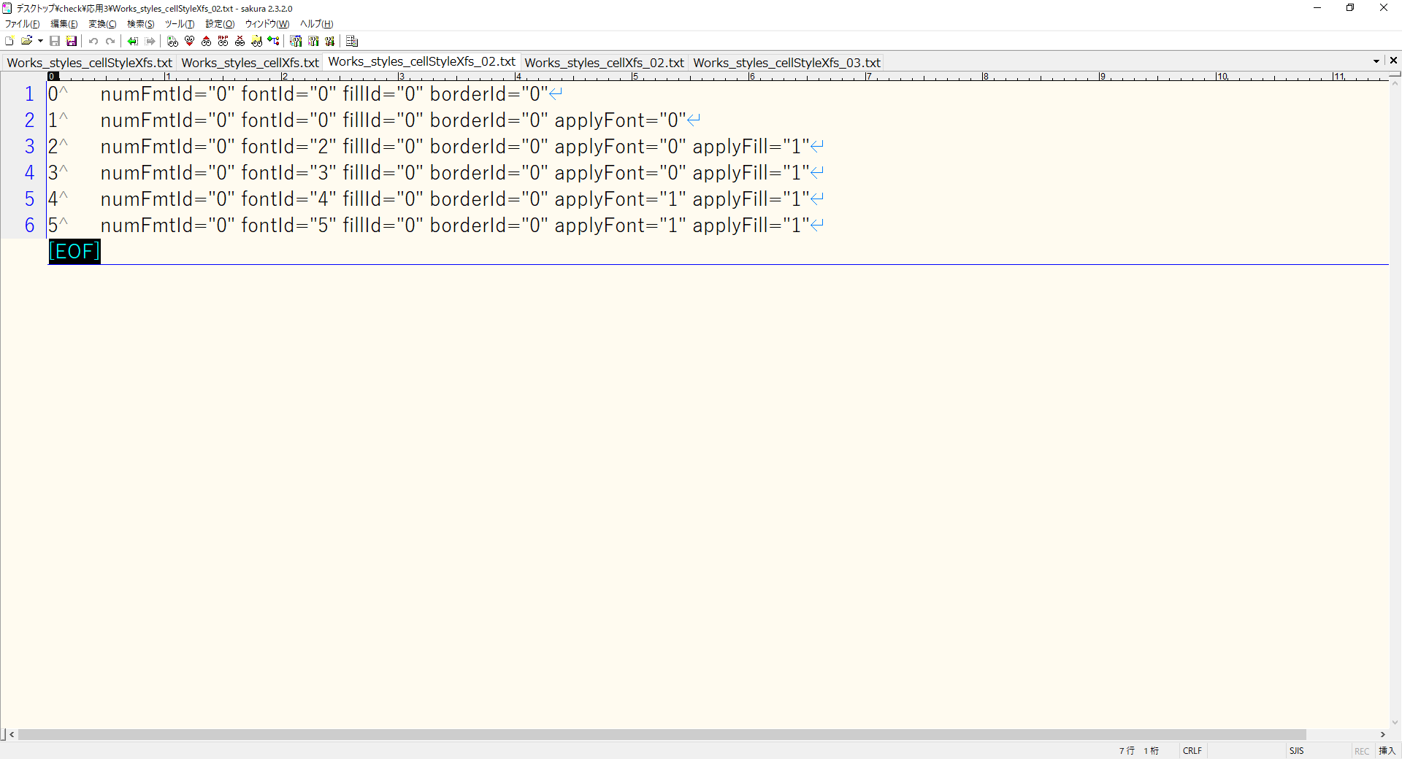

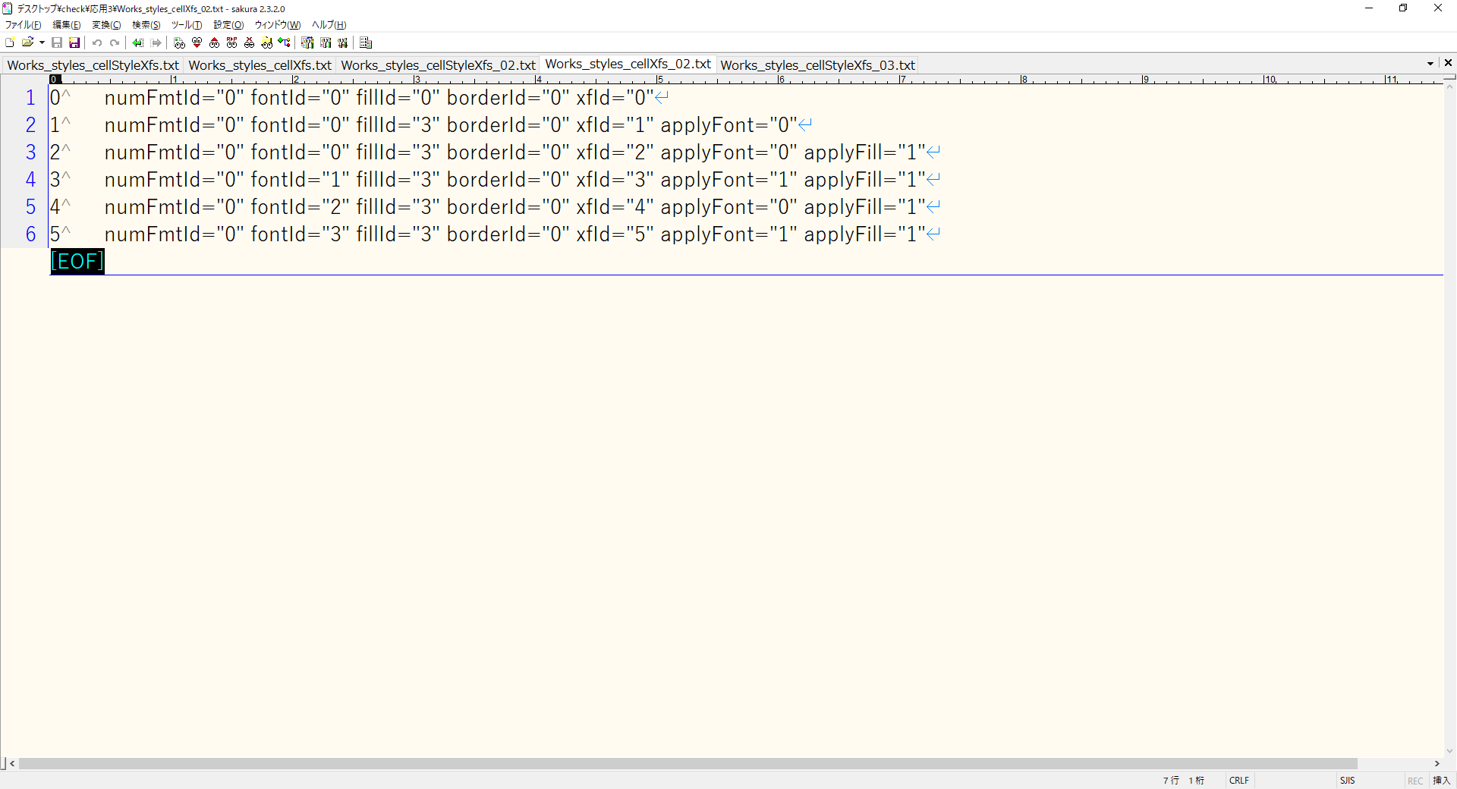
 |  | 図10.7 cellStyleXfs

 | 空文字をタブに変換します。

 |  | 図10.8
 |  | busybox.exe sed -e s/" "/"\t"/g Works_styles_cellXfs_02.txt | nkf32.exe -Lw > Works_styles_cellXfs_03.txt
 |  | busybox.exe sed -e s/" "/"\t"/g Works_styles_cellStyleXfs_02.txt | nkf32.exe -Lw > Works_styles_cellStyleXfs_03.txt

 |  | 図10.9 cellXfs

 |  | 図10.10 cellStyleXfs

 | numFmtIdの前のタブを除去します。

 |  | 図10.11
 |  | busybox.exe sed -e s/"\tnumFmtId"/"numFmtId"/g Works_styles_cellXfs_03.txt | nkf32.exe -Lw > Works_styles_cellXfs_04.txt
 |  | busybox.exe sed -e s/"\tnumFmtId"/"numFmtId"/g Works_styles_cellStyleXfs_03.txt | nkf32.exe -Lw > Works_styles_cellStyleXfs_04.txt

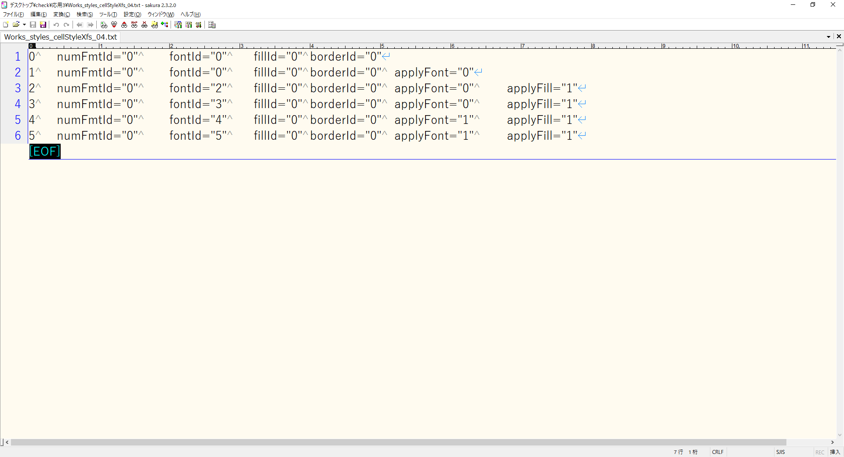
 |  | 図10.12 cellXfs

 |  | 図10.13 cellStyleXfs
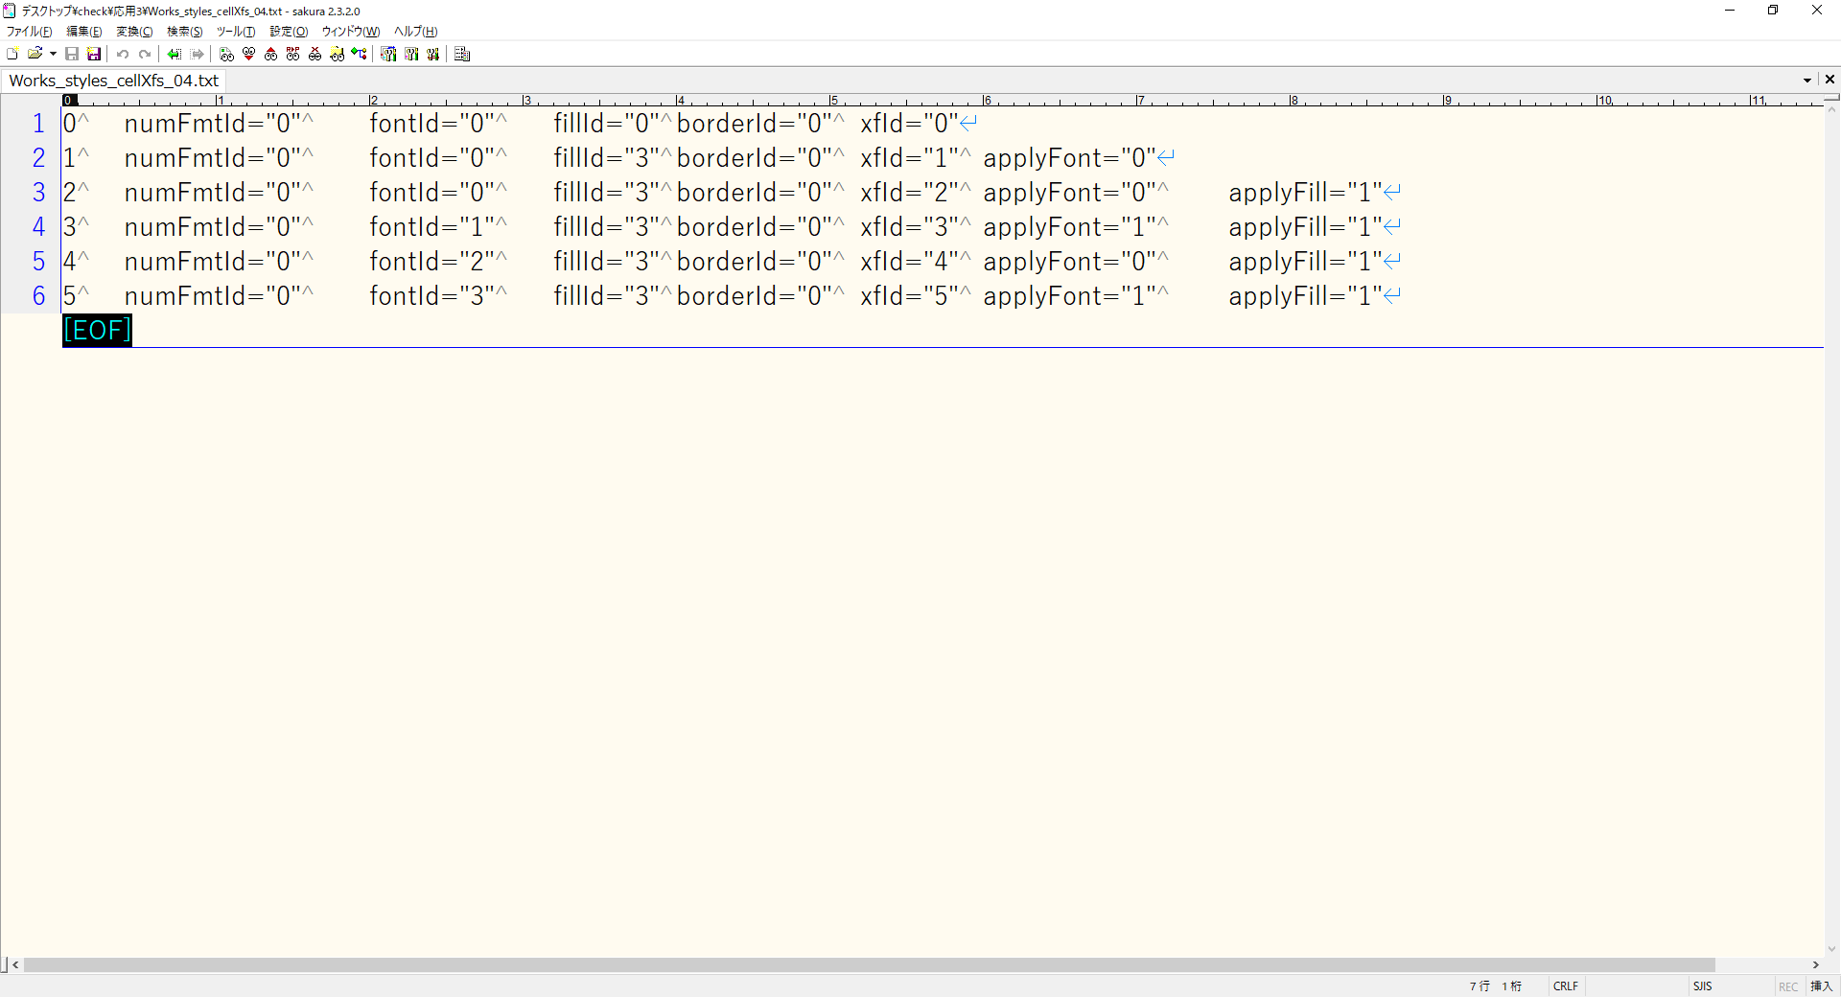

 | 「="」をタブに置換し、「"」を除去します。

 |  | 図10.14
 |  | busybox.exe sed -e s/"=\""/"\t"/g -e s/"\""/""/g Works_styles_cellXfs_04.txt | nkf32.exe -Lw > Works_styles_cellXfs_05.txt
 |  | busybox.exe sed -e s/"=\""/"\t"/g -e s/"\""/""/g Works_styles_cellStyleXfs_04.txt | nkf32.exe -Lw > Works_styles_cellStyleXfs_05.txt

 |  | 図10.15 cellXfs
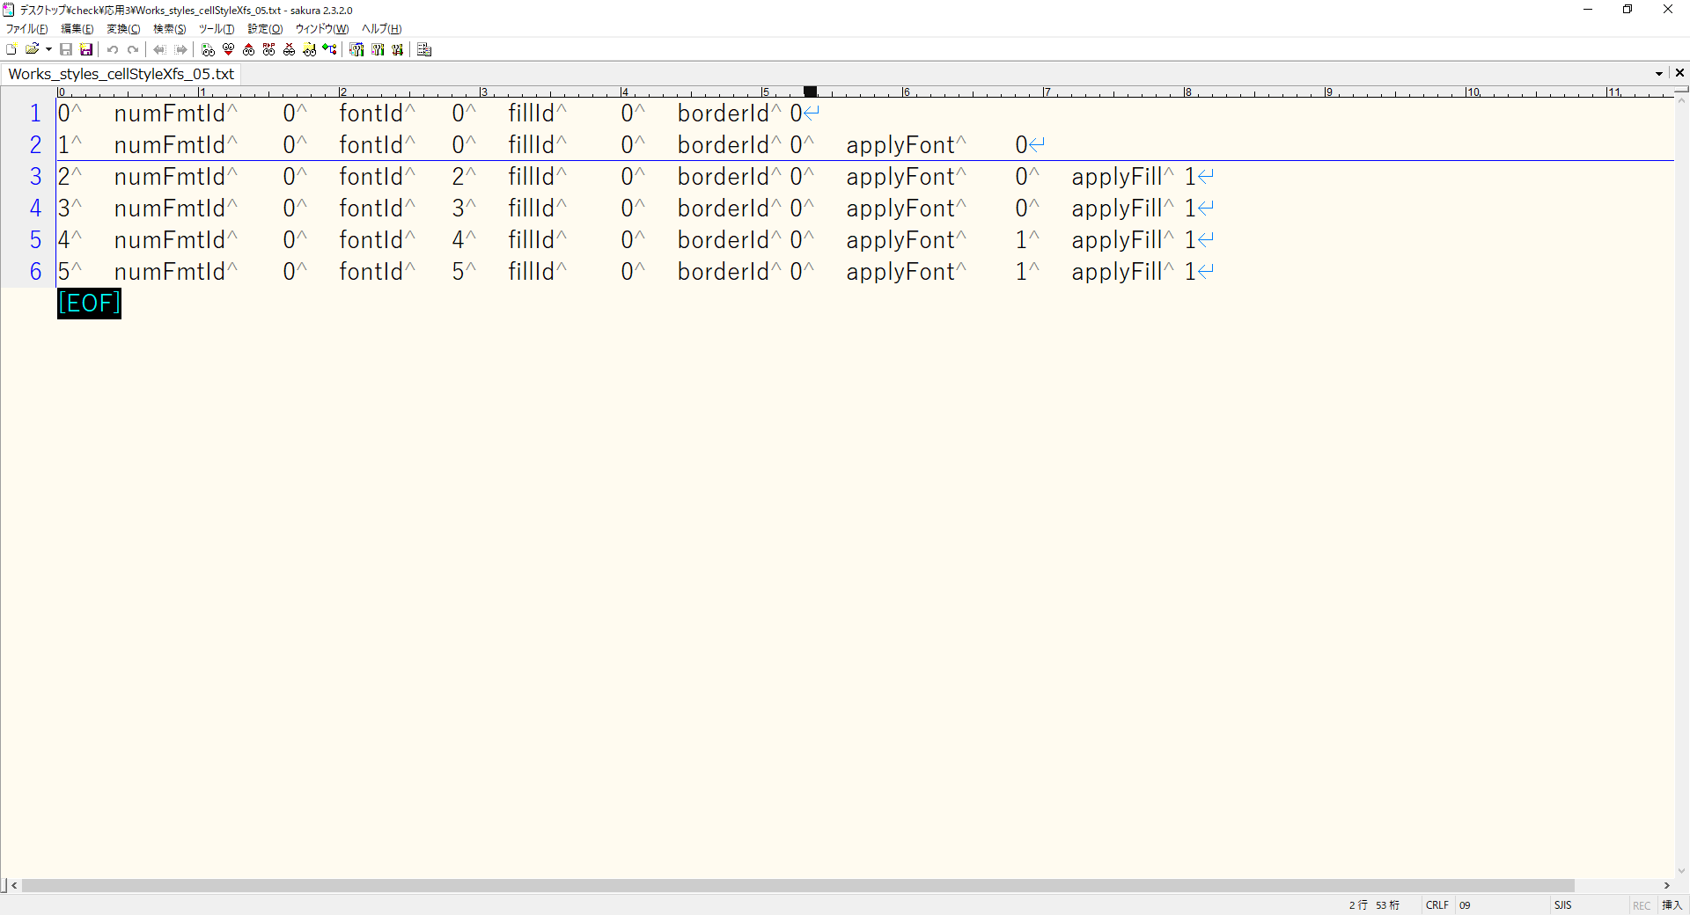

 |  | 図10.16 cellStyleXfs

 | Works_styles_cellXfs_05.txtの連番0は必ずWorks_styles_cellStyleXfs_05.txtの連番0に紐づき、デフォルトのフォーマットなのでapply○○が存在しません。
 | そのため、Works_styles_cellXfs_05.txtの連番1以降の照合をかけます。

 |  | 図10.17
 |  | # cellXfs照合.awk
 |  | # gawk.exe -f cellXfs照合.awk Works_styles_cellXfs_05.txt > cellXfs統合版.txt

 |  | BEGIN{
 |  |  | FS = "\t";
 |  |  | # Works_styles_cellStyleXfs_05.txtの内容を配列に格納
 |  |  | cmd = "busybox.exe cat Works_styles_cellStyleXfs_05.txt";
 |  |  | cnt_array_x = 1;
 |  |  | cnt_array_y = 1;
 |  |  | while(cmd | getline esc){
 |  |  |  | mat = match(esc,/apply/);
 |  |  |  | split(esc,arrays);
 |  |  |  | for(i in arrays){
 |  |  |  |  | # cellStyleXfsArraysのx軸にWorks_styles_cellStyleXfs_05.txtの読み込み行数、y軸にタブで分割したカラムの内容を格納
 |  |  |  |  | cellStyleXfsArrays[cnt_array_x][cnt_array_y] = arrays[i];
 |  |  |  |  | cnt_array_y++;
 |  |  |  | }
 |  |  |  | if(mat > 0){
 |  |  |  |  | cellStyleXfsApplyExists[cnt_array_x] = "Exist";
 |  |  |  | } else {
 |  |  |  |  | cellStyleXfsApplyExists[cnt_array_x] = "NotExist";
 |  |  |  | }
 |  |  |  | cnt_array_x++;
 |  |  |  | cnt_array_y = 1;
 |  |  |  | delete arrays;
 |  |  | }
 |  |  | close(cmd);

 |  | }

 |  | # 1行目はそのまま出力
 |  | (NR == 1){
 |  |  | print;
 |  | }

 |  | (NR > 1){

 |  |  | cnt_array_x = 1;
 |  |  | cnt_array_y = 1;

 |  |  | # 定義として考慮する必要があるのは以下の通り
 |  |  | # applyAlignment : alignmentId
 |  |  | # applyBorder : borderId
 |  |  | # applyFill : fillId
 |  |  | # applyFont : fontId
 |  |  | # applyNumberFormat : numFmtId
 |  |  | # applyProtection : protectionId
 |  |  | # https://github.com/360EntSecGroup-Skylar/excelize/blob/master/styles.go
 |  |  | # excelize/styles.go at master 360EntSecGroup-Skylar/excelize GitHub

 |  |  | # apply系列の切れ目を確認
 |  |  | applyStart = 1;
 |  |  | for(i = 1; i < NF; i++){
 |  |  |  | mat = match($i,/apply/);
 |  |  |  | if(mat > 0){
 |  |  |  |  | applyStart = i;
 |  |  |  |  | break;
 |  |  |  | }
 |  |  | }

 |  |  | # xfIdの値を取得
 |  |  | for(i = 1; i < NF; i++){
 |  |  |  | mat = match($i,/xfId/);
 |  |  |  | if(mat > 0){
 |  |  |  |  | cntXfId = i + 1
 |  |  |  |  | xfId = $cntXfId;
 |  |  |  |  | break;
 |  |  |  | }
 |  |  | }
 |  |  | # xfIdでcellStyleXfsArraysのy軸が1のx軸を特定
 |  |  | for(i in cellStyleXfsArrays){
 |  |  |  | if(xfId == cellStyleXfsArrays[i][cnt_array_y]){
 |  |  |  |  | cnt_array_x = i;
 |  |  |  |  | break;
 |  |  |  | }
 |  |  | }
 |  |  | if(cellStyleXfsApplyExists[cnt_array_x] == "Exist"){
 |  |  |  | # apply系列の切れ目から、cellXfsを走査
 |  |  |  | for(i = applyStart; i < NF; i = i + 2){
 |  |  |  |  | cntApplyBool = i + 1;
 |  |  |  |  | applyBool = $cntApplyBool;
 |  |  |  |  | if(applyBool == 0){
 |  |  |  |  |  | # $iでcellStyleXfsArrays[cnt_array_x]の対応する値を確認
 |  |  |  |  |  | for(j in cellStyleXfsArrays[cnt_array_x]){
 |  |  |  |  |  |  | if($i == cellStyleXfsArrays[cnt_array_x][j]){
 |  |  |  |  |  |  |  | cellStyleXfsApplyBool = cellStyleXfsArrays[cnt_array_x][j + 1];
 |  |  |  |  |  |  |  | break;
 |  |  |  |  |  |  | }
 |  |  |  |  |  | }
 |  |  |  |  |  | # cellXfsApplyBoolが1の場合、cellXfsが適用される
 |  |  |  |  |  | if(cellStyleXfsApplyBool == 1){
 |  |  |  |  |  |  | # cellXfsのapply○○に対応するIdの値をcellStyleXfsのapply○○に対応するIdの値で置き換える
 |  |  |  |  |  |  | targetId = tolower(substr($i,6))"Id";
 |  |  |  |  |  |  | if(targetId == "numberformatId"){
 |  |  |  |  |  |  |  | targetId = "numFmtId";
 |  |  |  |  |  |  | }
 |  |  |  |  |  |  | for(j in cellStyleXfsArrays[cnt_array_x]){
 |  |  |  |  |  |  |  | if(targetId == cellStyleXfsArrays[cnt_array_x][j]){
 |  |  |  |  |  |  |  |  | replaceValue = cellStyleXfsArrays[cnt_array_x][j + 1];
 |  |  |  |  |  |  |  |  | break;
 |  |  |  |  |  |  |  | }
 |  |  |  |  |  |  | }
 |  |  |  |  |  |  | for(k = 1; k < NF; k++){
 |  |  |  |  |  |  |  | if(targetId == $k){
 |  |  |  |  |  |  |  |  | replaceTarget = k + 1;
 |  |  |  |  |  |  |  |  | $replaceTarget = replaceValue;
 |  |  |  |  |  |  |  |  | break;
 |  |  |  |  |  |  |  | }
 |  |  |  |  |  |  | }
 |  |  |  |  |  | }
 |  |  |  |  | }
 |  |  |  | }
 |  |  |  | # 置換対象を置換後に出力
 |  |  |  | gsub(" ","\t");
 |  |  |  | print;
 |  |  | } else {
 |  |  |  | # 対応するcellStyleXfsのxf属性にapply○○が存在しないため、cellXfsをそのまま出力
 |  |  |  | print;
 |  |  | }
 |  | }

 | 連番が4のfontIdの値が、cellStyleXfsが優先され書き換えられたのがわかります。

 |  | 図10.18

